ワークフローメニュー
画面定義
共通情報 |  | プロジェクト名 |  | 株式会社クワガタ様向け KID'S 受発注機能改修 |  |  |  |  |  |  |  | 作成者 | solcom
 |  | システム名 |  | Kuwagata Integrated Dealing System (KID'S) |  |  |  |  |  |  |  | 作成日付 | 2019-02-19
 |  | 工程名 |  | 基本設計 |  |  |  |  |  |  |  | バージョン | 0.6
 |  | ドキュメントID |  | KIDS0002 |  |  |  |  |  |  |  | 更新者
 |  | ドキュメント名 |  | 基本設計 画面設計書 |  |  |  |  |  |  |  | 更新日付
書誌情報 |  | 画面ID |  | U-08-00
 |  | 画面の名称 |  | ワークフローメニュー
 |  | 概要 |  | 本改修により廃止。ワークフロー機能は本改修より廃止とする。

画面レイアウト

本改修により廃止

派生画面
なし

項目定義
No. | 名称 |  | 部品 |  | I/O | 必須 | 形式 |  | 桁数 | 下限 | 上限 | 初期値
- | - |  | - |  | - | - | - |  | - | - | - | -

動作定義
No. | 項目 |  |  | 動作 |  |  |  | 処理
- | - |  |  | - |  |  |  | -

案件一覧
画面定義
共通情報 |  | プロジェクト名 |  | 株式会社クワガタ様向け KID'S 受発注機能改修 |  |  |  |  |  |  |  | 作成者 | solcom
 |  | システム名 |  | Kuwagata Integrated Dealing System (KID'S) |  |  |  |  |  |  |  | 作成日付 | 2019-02-19
 |  | 工程名 |  | 基本設計 |  |  |  |  |  |  |  | バージョン | 0.6
 |  | ドキュメントID |  | KIDS0002 |  |  |  |  |  |  |  | 更新者
 |  | ドキュメント名 |  | 基本設計 画面設計書 |  |  |  |  |  |  |  | 更新日付
書誌情報 |  | 画面ID |  | U-08-01
 |  | 画面の名称 |  | 案件一覧
 |  | 概要 |  | 本改修により廃止。ワークフロー機能は本改修より廃止とする。

画面レイアウト

本改修により廃止

派生画面
なし

項目定義
No. | 名称 |  | 部品 |  | I/O | 必須 | 形式 |  | 桁数 | 下限 | 上限 | 初期値
- | - |  | - |  | - | - | - |  | - | - | - | -

動作定義
No. | 項目 |  |  | 動作 |  |  |  | 処理
- | - |  |  | - |  |  |  | -

案件検索
画面定義
共通情報 |  | プロジェクト名 |  | 株式会社クワガタ様向け KID'S 受発注機能改修 |  |  |  |  |  |  |  | 作成者 | solcom
 |  | システム名 |  | Kuwagata Integrated Dealing System (KID'S) |  |  |  |  |  |  |  | 作成日付 | 2019-02-19
 |  | 工程名 |  | 基本設計 |  |  |  |  |  |  |  | バージョン | 0.6
 |  | ドキュメントID |  | KIDS0002 |  |  |  |  |  |  |  | 更新者
 |  | ドキュメント名 |  | 基本設計 画面設計書 |  |  |  |  |  |  |  | 更新日付
書誌情報 |  | 画面ID |  | U-08-02
 |  | 画面の名称 |  | 案件検索
 |  | 概要 |  | 本改修により廃止。ワークフロー機能は本改修より廃止とする。

画面レイアウト

本改修により廃止

派生画面
なし

項目定義
No. | 名称 |  | 部品 |  | I/O | 必須 | 形式 |  | 桁数 | 下限 | 上限 | 初期値
- | - |  | - |  | - | - | - |  | - | - | - | -

動作定義
No. | 項目 |  |  | 動作 |  |  |  | 処理
- | - |  |  | - |  |  |  | -

帳票出力メニュー
画面定義
共通情報 |  | プロジェクト名 |  | 株式会社クワガタ様向け KID'S 受発注機能改修 |  |  |  |  |  |  |  | 作成者 | solcom
 |  | システム名 |  | Kuwagata Integrated Dealing System (KID'S) |  |  |  |  |  |  |  | 作成日付 | 2019-02-19
 |  | 工程名 |  | 基本設計 |  |  |  |  |  |  |  | バージョン | 0.6
 |  | ドキュメントID |  | KIDS0002 |  |  |  |  |  |  |  | 更新者
 |  | ドキュメント名 |  | 基本設計 画面設計書 |  |  |  |  |  |  |  | 更新日付
書誌情報 |  | 画面ID |  | U-09-00
 |  | 画面の名称 |  | 帳票出力メニュー画面
 |  | 概要 |  | 帳票出力機能のメニュー画面。本画面は元画面(「メインメニュー画面」U-00-03)と同ウィンドウで遷移する。

画面レイアウト
新レイアウト

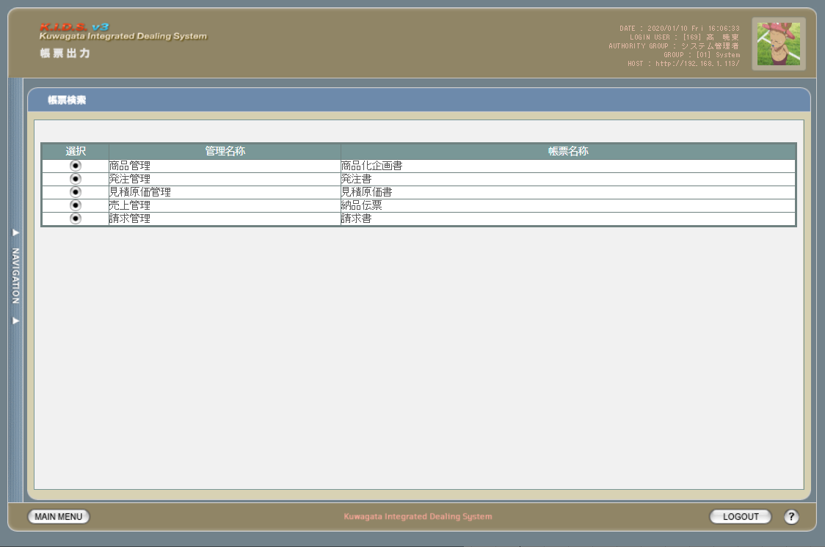

旧レイアウト

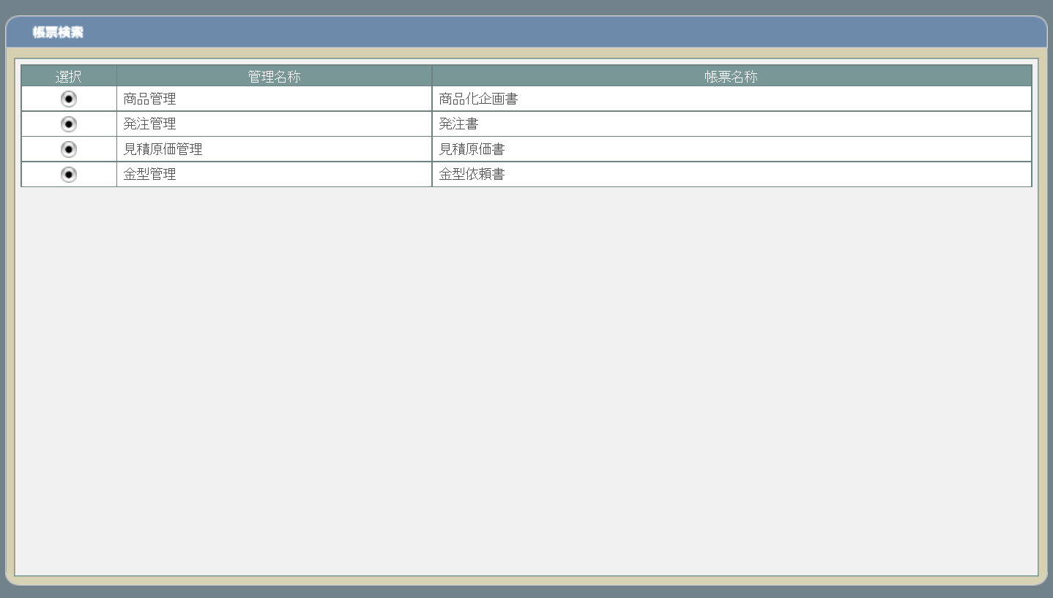

派生画面
なし

項目定義
No. | 名称 |  | 部品 |  | I/O | 必須 | 形式 |  | 桁数 | 下限 | 上限 | 初期値
1 | 遷移ボタン |  | ボタン |  | I | - | - |  | - | - | - | ボタン画像
2 | 管理名称 |  | ラベル |  | O | - | - |  | - | - | - | 固定値(画面レイアウト参照)
3 | 帳票名称 |  | ラベル |  | O | - | - |  | - | - | - | 固定値(画面レイアウト参照)

動作定義
No. | 項目 |  |  | 動作 |  |  |  | 処理
1 | 商品化企画書遷移ボタン |  |  | クリック |  |  |  | 帳票出力商品化企画書検索画面(U-09-01 ※本書では扱わない)に同ウィンドウで遷移する
2 | 発注書遷移ボタン |  |  | クリック |  |  |  | 帳票出力発注書検索画面(U-09-03)に同ウィンドウで遷移する
3 | 見積原価書遷移ボタン |  |  | クリック |  |  |  | 帳票出力見積原価書検索画面(U-09-05)に同ウィンドウで遷移する
4 | 金型依頼書遷移ボタン |  |  | クリック |  |  |  | 金型依頼書検索画面(U-09-07 ※本書では扱わない)に同ウィンドウで遷移する
5 | 納品伝票遷移ボタン |  |  | クリック |  |  |  | 帳票出力納品伝票検索画面(U-09-09)に同ウィンドウで遷移する
6 | 請求書遷移ボタン |  |  | クリック |  |  |  | 帳票出力請求書検索画面(U-09-11)に同ウィンドウで遷移する

分冊7_発注書検索
画面定義
共通情報 |  |  | プロジェクト名 |  | 株式会社クワガタ様向け KID'S 受発注機能改修 |  |  |  |  |  |  | 作成者 | solcom
 |  |  | システム名 |  | Kuwagata Integrated Dealing System (KID'S) |  |  |  |  |  |  | 作成日付 | 2019-02-19
 |  |  | 工程名 |  | 基本設計 |  |  |  |  |  |  | バージョン | 0.6
 |  |  | ドキュメントID |  | KIDS0002 |  |  |  |  |  |  | 更新者
 |  |  | ドキュメント名 |  | 基本設計 画面設計書 |  |  |  |  |  |  | 更新日付
書誌情報 |  |  | 画面ID |  | U-09-03
 |  |  | 画面の名称 |  | 帳票出力発注書検索画面
 |  |  | 概要 |  | 帳票出力のため、発注書の検索を行う画面。本画面は元画面(「メインメニュー画面」U-00-03もしくは「帳票出力メニュー画面」U-09-00)と同ウィンドウで遷移する。

画面レイアウト

 | 画面レイアウトは変更なし。「発注NO.」→「発注書NO.」に変更
 | 帳票検索のために参照するテーブルを変更する。

 |  | 発注マスタ→発注書マスタ
 |  | 発注明細→発注書明細
新レイアウト

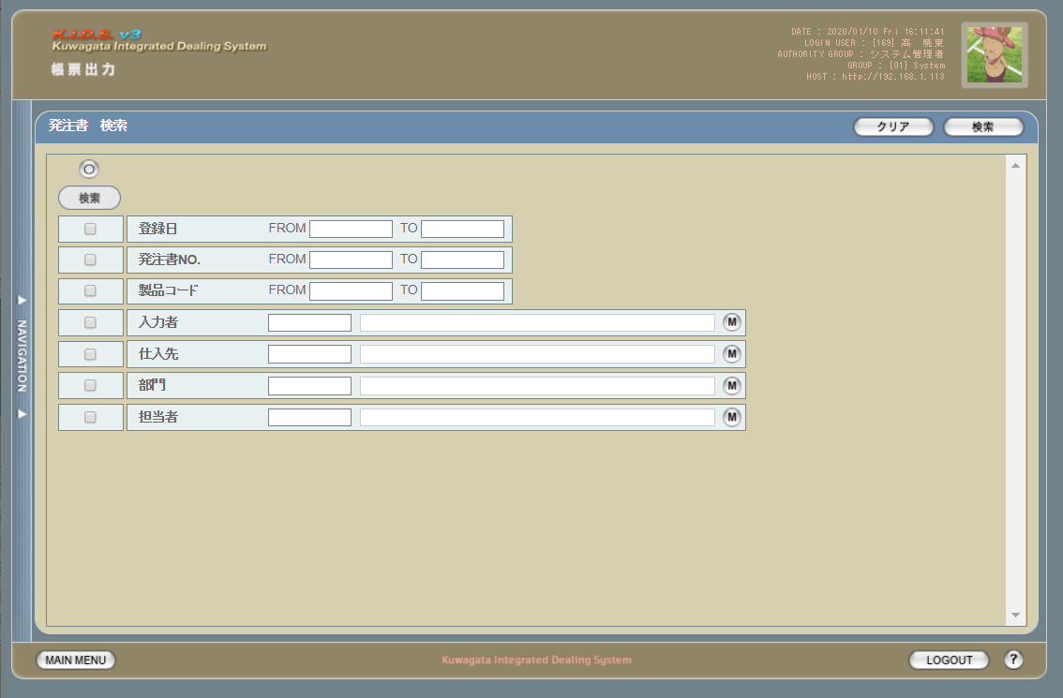

旧レイアウト

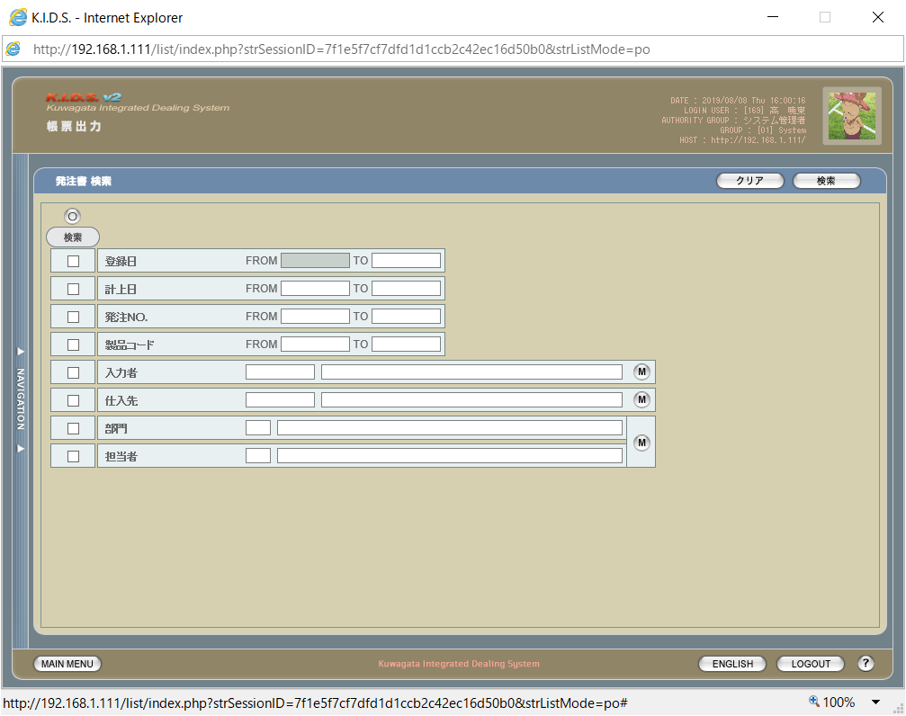

項目定義
No. | 名称 |  |  | 部品 |  | I/O | 必須 | 形式 | 桁数 | 下限 | 上限 | 初期値
1 | 発注書No.FROM |  |  | テキストボックス |  | I | △ ※2 | yymmxxxx(_rr) ※5 | 8(+3) | - | - | -
2 | 発注書No.TO |  |  | テキストボックス |  | I | △ ※2 | yymmxxxx(_rr) ※5 | 8(+3) | - | - | -

発注書検索
画面定義
共通情報 |  |  | プロジェクト名 |  | 株式会社クワガタ様向け KID'S 受発注機能改修 |  |  |  |  |  |  |  |  | 作成者 | solcom
 |  |  | システム名 |  | Kuwagata Integrated Dealing System (KID'S) |  |  |  |  |  |  |  |  | 作成日付 | 2019-02-19
 |  |  | 工程名 |  | 基本設計 |  |  |  |  |  |  |  |  | バージョン | 0.6
 |  |  | ドキュメントID |  | KIDS0002 |  |  |  |  |  |  |  |  | 更新者
 |  |  | ドキュメント名 |  | 基本設計 画面設計書 |  |  |  |  |  |  |  |  | 更新日付
書誌情報 |  |  | 画面ID |  | U-09-03
 |  |  | 画面の名称 |  | 帳票出力発注書検索画面
 |  |  | 概要 |  | 帳票出力のため、発注書の検索を行う画面。本画面は元画面(「メインメニュー画面」U-00-03もしくは「帳票出力メニュー画面」U-09-00)と同ウィンドウで遷移する。

画面レイアウト
新レイアウト

旧レイアウト

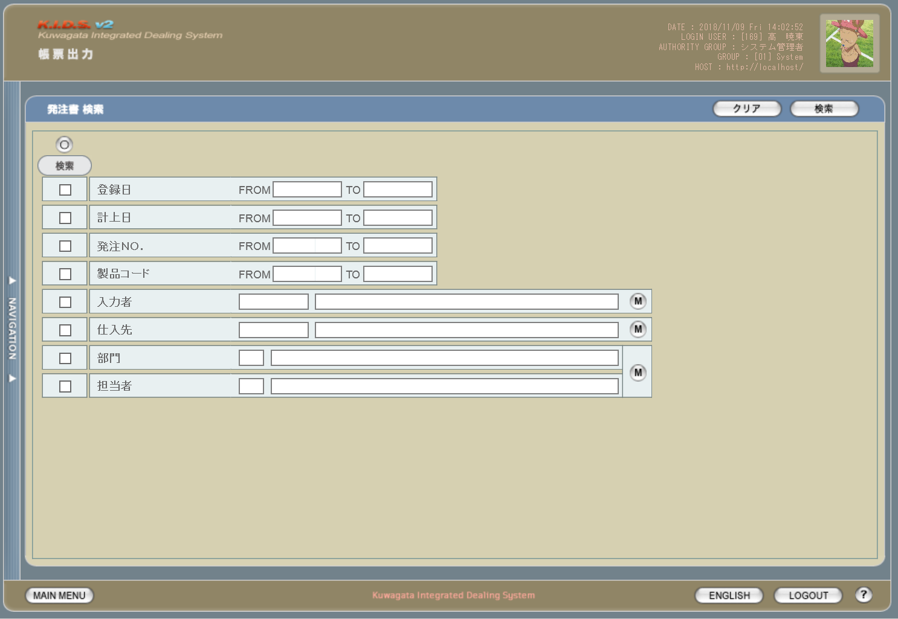

派生画面
1 | U-09-03-1 |  | エラーダイアログ |  |  | 日付・製品コード等、入力値のフォーマットに制限がある項目においてバリデーションエラーが発生した場合に通知する画面。この画面は前画面(U-09-03)上に表示するJavaScript制御のアラートボックスである。

画面レイアウト

 |  |  |  |  |  |  | ・Google Chromeの場合 |  |  |  |  |  | ・Microsoft Edgeの場合
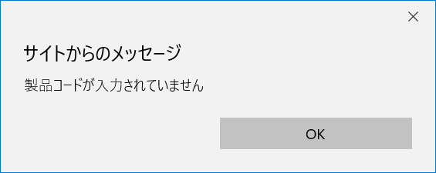

2 | U-09-03-2 |  | 帳票出力発注書検索エラー画面 |  |  | 検索結果が多すぎる・DBアクセスエラー発生等、何らかの理由で検索が成功しなかったことを通知する画面。この画面は前画面(U-09-03)とは別ウィンドウで表示する。

画面レイアウト

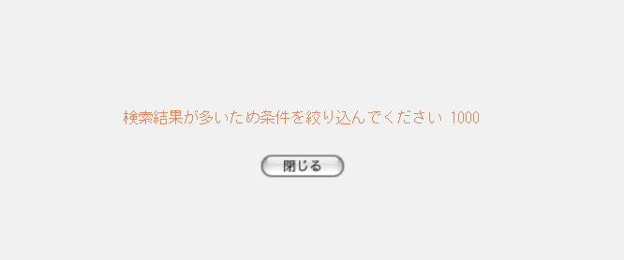

項目定義
No. | 名称 |  |  | 部品 |  |  | I/O | 必須 | 形式 |  | 桁数 | 下限 | 上限 | 初期値
1 | クリア |  |  | ボタン |  |  | I | - | - |  | - | - | - | 固定値「クリア」
2 | 検索 |  |  | ボタン |  |  | I | - | - |  | - | - | - | 固定値「検索」
3 | 検索全項目切替 |  |  | ボタン |  |  | I | - | - |  | - | - | - | OFF
4 | 検索項目チェック |  |  | チェックボックス |  |  | I | - | - |  | - | - | - | OFF
5 | 登録日FROM |  |  | テキストボックス |  |  | I | △ ※1 | yyyy/mm/dd |  | 4+2+2 | - | - | -
6 | 登録日TO |  |  | テキストボックス |  |  | I | △ ※1 | yyyy/mm/dd |  | 4+2+2 | - | - | -
7 | 仕入日FROM |  |  | テキストボックス |  |  | I | △ ※1 | yyyy/mm/dd |  | 4+2+2 | - | - | -
8 | 仕入日TO |  |  | テキストボックス |  |  | I | △ ※1 | yyyy/mm/dd |  | 4+2+2 | - | - | -
9 | 発注書ＮＯ. |  |  | テキストボックス |  |  | I | △ ※2 | ※3 |  | 8(+2) | - | - | -
10 | 製品コード |  |  | テキストボックス |  |  | I | △ ※2 | 半角数字と「_」のみ 複数指定の場合「,」「-」も許可 xxxxx(_rr) ※4 |  | 5(+2) | - | - | -

11 | 入力者コード |  |  | テキストボックス |  |  | I | △ ※2 | 直接入力不可 半角英数字 |  | 3 | - | - | -

12 | 入力者名 |  |  | テキストボックス |  |  | O | △ ※2 | 直接入力不可 |  | - | - | - | -
13 | 入力者検索 |  |  | ボタン |  |  | I | - | - |  | - | - | - | ボタン画像
14 | 仕入先コード |  |  | テキストボックス |  |  | I | △ ※2 | 直接入力不可 半角英数字 |  | 4 |  |  | -

15 | 仕入先名 |  |  | テキストボックス |  |  | O | △ ※2 | 直接入力不可 |  | - |  |  | -
16 | 仕入先検索 |  |  | ボタン |  |  | I | - | - |  | - | - | - | ボタン画像
17 | 省略名称 |  |  | テキストボックス |  |  | I | △ ※2 | - |  | - | - | - | -
18 | 部門コード |  |  | テキストボックス |  |  | I | △ ※2 | 直接入力不可 半角英数字 |  | 2 | - | - | -

19 | 部門名 |  |  | テキストボックス |  |  | O | △ ※2 | 直接入力不可 |  | - | - | - | -
20 | 部門検索 |  |  | ボタン |  |  | I | - | - |  | - | - | - | ボタン画像
20 | 担当者コード |  |  | テキストボックス |  |  | I | △ ※2 | 直接入力不可 半角英数字 |  | 3 | - | - | -

21 | 担当者名 |  |  | テキストボックス |  |  | O | △ ※2 | 直接入力不可 |  | - | - | - | -
22 | 担当者検索 |  |  | ボタン |  |  | I | - | - |  | - | - | - | ボタン画像
23 | エラーメッセージ |  |  | ラベル |  |  | O | - | - |  | - | - | - | 下記エラーメッセージ参照
24 | OK |  |  | ボタン |  |  | I | - | - |  | - | - | - | 固定値「OK」
 | ※1 | 該当項目の検索条件チェックがONの場合必須。ただしFROMかTOのどちらかが入力されていればOKとする。
 | ※2 | 該当項目の検索条件チェックがONの場合必須
 | ※3 | 規定フォーマットはyymmxxxx(_nn)。_nnの部分は該当データのリビジョン番号(ゼロパディングあり2桁)で省略可。xxxxは1ヶ月ごとの通し番号。
 | ※4 | フォーマットはxxxxx(製品コード)+_rr(該当製品の再販コード)。「_rr」部分は省略可。

改修対象項目定義
No. | 名称 |  |  | 種別 | 改修内容
1 | 仕入日 |  |  | 変更 | 検索条件に含める項目を変更
2 | 発注ＮＯ. |  |  | 変更 | 複数・範囲指定を可能に変更。複数の連続した値を指定する(範囲指定)場合は「-」、連続しない値を指定する場合は「,」で指定する値をつなぐ。
3 | 製品コード |  |  | 変更
4 | 省略名称 |  |  | 追加 | 会社マスタ改修により追加
5 | 部門 |  |  | 変更 | 見積原価計算書フォーマット変更により項目名変更
6 | 担当者 |  |  | 変更

動作定義
No. | 項目 |  |  |  | 動作 |  |  |  |  | 処理
1 | クリア |  |  |  | クリック |  |  |  |  | 入力欄をすべてクリアする
2 | 検索 |  |  |  | クリック |  |  |  |  | バリデーションチェック、検索処理
3 | 検索全項目切替 |  |  |  | クリック |  |  |  |  | 全検索項目チェックのON/OFFを一律に切り替える
4 | 検索項目チェック |  |  |  | 切替 |  |  |  |  | チェックがONの項目を検索条件に含める
5 | 入力者検索 |  |  |  | クリック |  |  |  |  | 改修対象外
6 | 仕入先検索 |  |  |  | クリック |  |  |  |  | 改修対象外
7 | 部門検索 |  |  |  | クリック |  |  |  |  | 改修対象外
7 | 担当者検索 |  |  |  | クリック |  |  |  |  | 改修対象外
8 | OK |  |  |  | クリック |  |  |  |  | 本ダイアログ(U-09-03-1)を閉じて前画面(U-09-03)表示状態に戻る
9 | 閉じる |  |  |  | クリック |  |  |  |  | 本画面(U-09-03-2)を閉じて前画面(U-09-03)表示状態に戻る

処理定義
No. | 処理名 |  |  |  |  | 処理内容
1 | バリデーションチェック |  |  |  |  | 1 | 検索条件チェックがONの項目が未入力の場合(※1)、下記のエラーメッセージNo.1をセットする
 |  |  |  |  |  | 2 | 登録日FROM・登録日TO・仕入日FROM・仕入日TOのいずれか1件以上が正規表現「^\d{4}\/\d{1,2}\/\d{1,2}$」に一致しない場合、下記のエラーメッセージNo.2をセットする

 |  |  |  |  |  | 3 | 登録日FROM・登録日TO・仕入日FROM・仕入日TOのいずれか1件以上が存在しない日付(2/31等)の場合、下記のエラーメッセージNo.3をセットする

 |  |  |  |  |  | 4 | 登録日FROMが登録日TOよりも未来の日付である場合、または仕入日FROMが仕入日TOよりも未来の日付である場合、下記のエラーメッセージNo.4をセットする

 |  |  |  |  |  | 5 | 登録日FROMが現在の日付よりも未来である場合、下記のエラーメッセージNo.5をセットする
 |  |  |  |  |  | 6 | 発注書ＮＯ.(範囲指定・複数指定の場合は1件ずつチェックを行う)が正規表現「^\d{8}(_\d{2})?$」に一致しない場合、下記のエラーメッセージNo.6をセットする

 |  |  |  |  |  | 7 | 製品コード(範囲指定・複数指定の場合は1件ずつチェックを行う)が正規表現「^\d{5}(_\d{2})?$」に一致しない場合、下記のエラーメッセージNo.6をセットする

 |  |  |  |  |  | 8 | エラーメッセージがセットされている場合、エラーダイアログ(U-09-03-1)を表示する
2 | 検索処理 |  |  |  |  | 1 | 発注ＮＯ.・製品コードが複数指定もしくは範囲指定された場合はOR、BETWEEN等を使用して対応する。
 |  |  |  |  |  | 2 | DBアクセスエラー等何らかの理由で検索処理に失敗した場合、下記のエラーメッセージNo.7をセットする
 |  |  |  |  |  | 3 | 検索結果件数が1000件を超える場合、下記のエラーメッセージNo.8をセットする
 |  |  |  |  |  | 4 | エラーメッセージがセットされている場合、帳票出力発注書検索エラー画面(U-09-03-2)を別ウィンドウで開く
 | ※1 | 登録日・仕入日の検索条件チェックがONの場合、FROMかTOのどちらかが入力してあれば可。

エラーメッセージ
No. | エラー内容 |  |  |  |  |  |  |  |  | エラーメッセージ ※
1 | バリデーションチェックNo.1でエラー発生 |  |  |  |  |  |  |  |  | 〇〇が入力されていません
2 | バリデーションチェックNo.2でエラー発生 |  |  |  |  |  |  |  |  | 〇〇の年月日を正しく指定してください
3 | バリデーションチェックNo.3でエラー発生 |  |  |  |  |  |  |  |  | 〇〇に存在しない日付が指定されました
4 | バリデーションチェックNo.4でエラー発生 |  |  |  |  |  |  |  |  | 〇〇FROMに〇〇TOより未来の日付が指定されました
5 | バリデーションチェックNo.5でエラー発生 |  |  |  |  |  |  |  |  | 登録日FROMに未来の日付が指定されました
6 | バリデーションチェックNo.6・7でエラー発生 |  |  |  |  |  |  |  |  | 〇〇の書式に誤りがあります
7 | 検索処理に失敗した場合 |  |  |  |  |  |  |  |  | 発注書データの検索に失敗しました
8 | 検索結果件数が1000件を超える場合 |  |  |  |  |  |  |  |  | 検索結果が多いため条件を絞り込んでください 1000
 | ※ | 「〇〇」にはエラーが発生した箇所(「登録日FROM」「製品コード」等)が入る

発注書一覧
画面定義
共通情報 |  |  | プロジェクト名 |  |  | 株式会社クワガタ様向け KID'S 受発注機能改修 |  |  |  |  |  |  |  |  |  | 作成者 |  | solcom
 |  |  | システム名 |  |  | Kuwagata Integrated Dealing System (KID'S) |  |  |  |  |  |  |  |  |  | 作成日付 |  | 2019-02-19
 |  |  | 工程名 |  |  | 基本設計 |  |  |  |  |  |  |  |  |  | バージョン |  | 0.6
 |  |  | ドキュメントID |  |  | KIDS0002 |  |  |  |  |  |  |  |  |  | 更新者
 |  |  | ドキュメント名 |  |  | 基本設計 画面設計書 |  |  |  |  |  |  |  |  |  | 更新日付
書誌情報 |  |  | 画面ID |  |  | U-09-04
 |  |  | 画面の名称 |  |  | 帳票出力発注書一覧画面
 |  |  | 概要 |  |  | 帳票出力のため、発注書の検索結果一覧を表示する画面。この画面は前画面(「帳票出力発注書検索画面」U-09-03)とは別ウィンドウで表示する。

画面レイアウト
新レイアウト

旧レイアウト

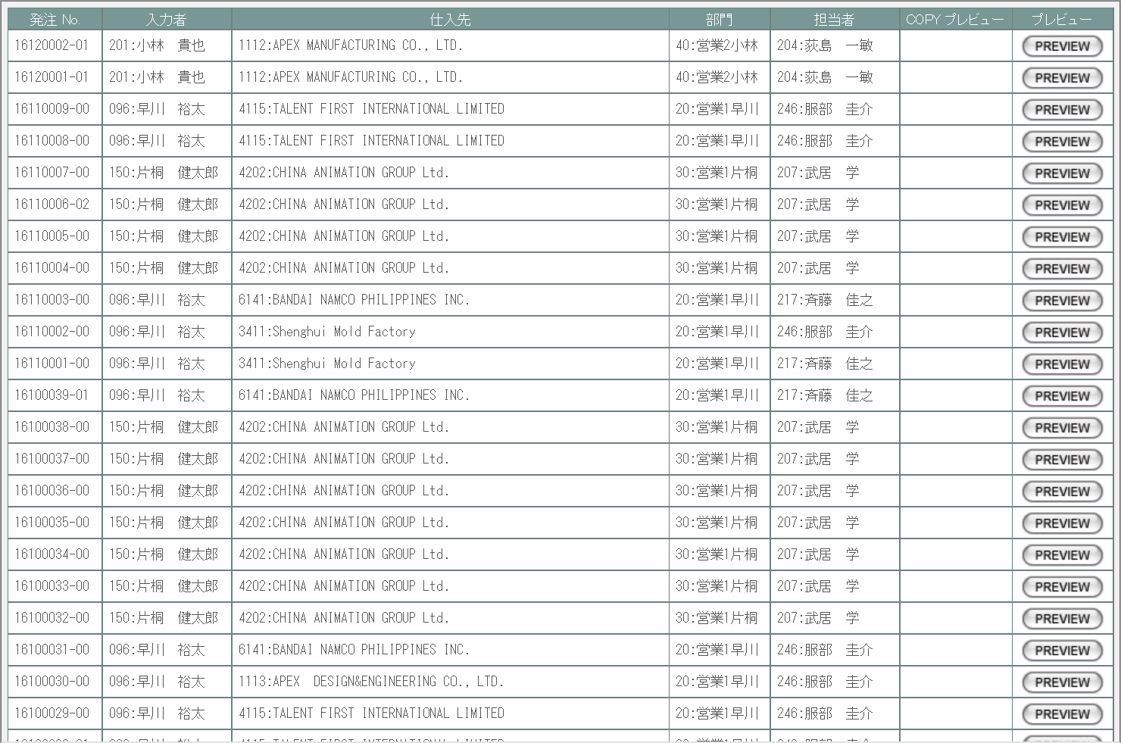

派生画面
1 | U-09-04-1 |  |  | 帳票出力発注書プレビュー画面 |  |  | 発注書のプレビューを表示する。ここから印刷が可能。この画面は前画面(U-09-04)とは別ウィンドウで表示する。

画面レイアウト

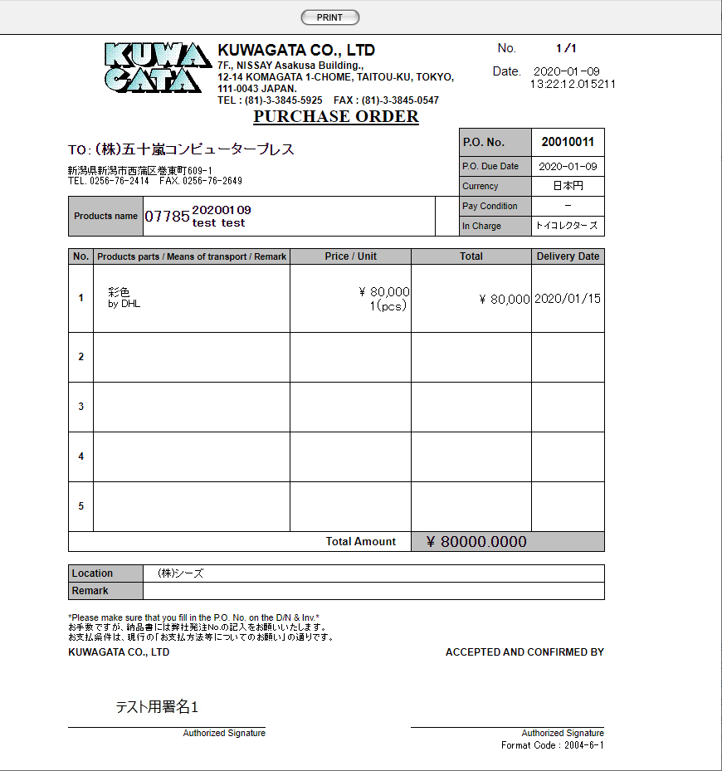

 |  |  |  |  |  |  |  | ・コピープレビューの場合
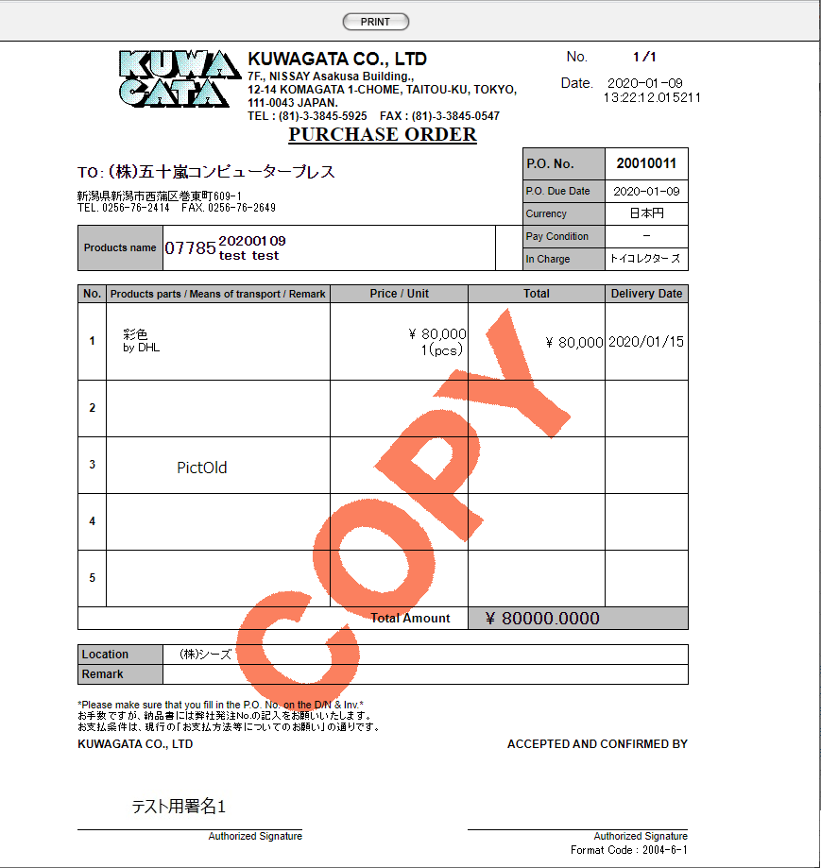

項目定義
No. | 名称 |  |  |  | 部品 |  | I/O |  | 必須 | 形式 |  |  | 桁数 | 下限 | 上限 | 初期値
1 | 発注ＮＯ. |  |  |  | ラベル |  | O |  | - | - |  |  | 8+2 | - | - | m_purchaseorder.strordercode
2 | 入力者 |  |  |  | ラベル |  | O |  | - | - |  |  | 3 | - | - | m_purchaseorder.lnginsertusercodeに紐づくm_user.struserdisplayname +":"+ m_purchaseorder.strinsertusername
3 | 入力者名 |  |  |  | ラベル |  | O |  | - | - |  |  | - | - | - | m_purchaseorder.strinsertusername
4 | 仕入先 |  |  |  | ラベル |  | O |  | - | - |  |  | 4 | - | - | m_purchaseorder.lngcustomercodeに紐づくm_company.strcompanydisplaycode +":"+ m_purchaseorder.strcustomername
5 | 仕入先名 |  |  |  | ラベル |  | O |  | - | - |  |  | - | - | - | m_purchaseorder.strcustomername
6 | 部門 |  |  |  | ラベル |  | O |  | - | - |  |  | 2 | - | - | m_purchaseorder.lnggroupcodeに紐づくm_group.strgroupdisplaycode +":"+ m_group.strgroupdisplayname
7 | 営業部署名 |  |  |  | ラベル |  | O |  | - | - |  |  | - | - | - | m_purchaseorder.strgroupcode
8 | 担当者 |  |  |  | ラベル |  | O |  | - | - |  |  | 3 | - | - | m_purchaseorder.lngusercodeに紐づくm_user.struserdisplaycode +":"+ m_user.struserdisplayname
9 | 開発担当者名 |  |  |  | ラベル |  | O |  | - | - |  |  | - | - | - | m_purchaseorder.strusername
10 | COPY |  |  |  | ボタン |  | I |  | - | - |  |  | - | - | - | m_purchaseorder.lngprintcount> 0なら固定値「COPY」
11 | PREVIEW |  |  |  | ボタン |  | I |  | - | - |  |  | - | - | - | 固定値「PREVIEW」
12 | PRINT |  |  |  | ボタン |  | I |  | - | - |  |  | - | - | - | 固定値「PRINT」

改修対象項目定義
No. | 名称 |  |  |  | 種別 | 改修内容
1 | 部門 |  |  |  | 変更 | 見積原価計算書フォーマット変更により項目名変更
2 | 担当者 |  |  |  | 変更

動作定義
No. | 項目 |  |  |  |  | 動作 |  |  |  |  | 処理
1 | PREVIEW |  |  |  |  | クリック |  |  |  |  | 帳票出力発注書プレビュー画面(U-09-04-1)を別ウィンドウで表示する
2 | COPY |  |  |  |  | クリック |  |  |  |  | 帳票出力発注書プレビュー画面(U-09-04-1)を別ウィンドウで表示する。プレビュー中に赤で文字列「COPY」をオーバーレイ表示する。

3 | PRINT |  |  |  |  | クリック |  |  |  |  | プレビュー表示中の発注書を印刷、印刷回数(m_purchaseorder.lngprintcount)を+1して更新する

備考
1 | 発注書印刷内容の詳細はシート「帳票・DB項目対比表(1)」参照。
2 | 本改修により、新規テーブル「発注書マスタ」(m_purchaseorder)および「発注書詳細テーブル」(t_purchaseorderdetail)が追加される。
 | 各テーブルの定義については別紙『KID'Sシステム改修 DB定義書_20190315追加分.xlsx』参照。

使用する部品
この画面はレイアウトに変更なし

操作手順
1 | プレビューボタンを押下
 |  | → 発注書プレビュー画面(U-09-04-1)を別ダイアログで開く

1 | U-09-04-1 |  | 発注書プレビュー画面 |  |  |  | 発注書のプレビューを表示する。ここから印刷が可能。この画面は前画面(U-09-04)とは別にダイアログをポップアップで開く。

 |  |  |  |  |  |  |  |  |  |  |  |  |  |  |  | 画面要素
 |  |  |  |  |  |  |  |  |  |  |  |  |  |  |  | 1 | PRINTボタン
 |  |  |  |  |  |  |  |  |  |  |  |  |  |  |  |  | 押下により発注書の印刷を行う。
 |  |  |  |  |  |  |  |  |  |  |  |  |  |  |  | 変更要素
 |  |  |  |  |  |  |  |  |  |  |  |  |  |  |  | 1 | 宛先名
 |  |  |  |  |  |  |  |  |  |  |  |  |  |  |  |  | 会社マスタ「宛先名称」の値を使用する。

画面遷移
遷移元 |  |  |  |  |  |  |  |  |  |  |  | 遷移先
1 | U-09-03 |  | 発注書検索 |  |  |  |  |  |  |  |  | 1 | U-09-04-1 | 発注書プレビュー

備考
1 | この画面に関連する処理には、
 | a | 会社マスタへの『宛先名称』項目の追加
 | がある。
 | 処理の詳細については別紙『KID'Sシステム改修 機能設計書.xlsx』の
 | a | シート「会社マスタへの『宛先名称』項目の追加」
 | を参照のこと。

見積原価書検索
画面定義
共通情報 |  |  | プロジェクト名 |  | 株式会社クワガタ様向け KID'S 受発注機能改修 |  |  |  |  |  |  |  |  | 作成者 | solcom
 |  |  | システム名 |  | Kuwagata Integrated Dealing System (KID'S) |  |  |  |  |  |  |  |  | 作成日付 | 2019-02-19
 |  |  | 工程名 |  | 基本設計 |  |  |  |  |  |  |  |  | バージョン | 0.6
 |  |  | ドキュメントID |  | KIDS0002 |  |  |  |  |  |  |  |  | 更新者
 |  |  | ドキュメント名 |  | 基本設計 画面設計書 |  |  |  |  |  |  |  |  | 更新日付
書誌情報 |  |  | 画面ID |  | U-09-05
 |  |  | 画面の名称 |  | 帳票出力見積原価書検索画面
 |  |  | 概要 |  | 帳票出力のため、見積原価計算書の検索を行う画面。本画面は元画面(「メインメニュー画面」U-00-03もしくは「帳票出力メニュー画面」U-09-00)と同ウィンドウで遷移する。

画面レイアウト
新レイアウト

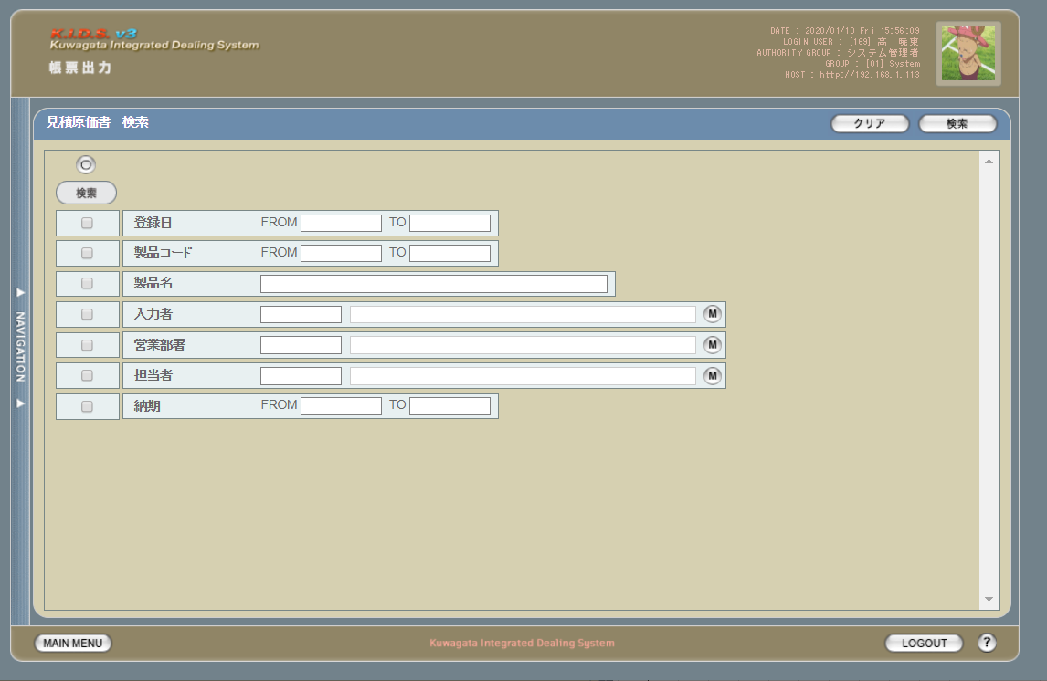

旧レイアウト

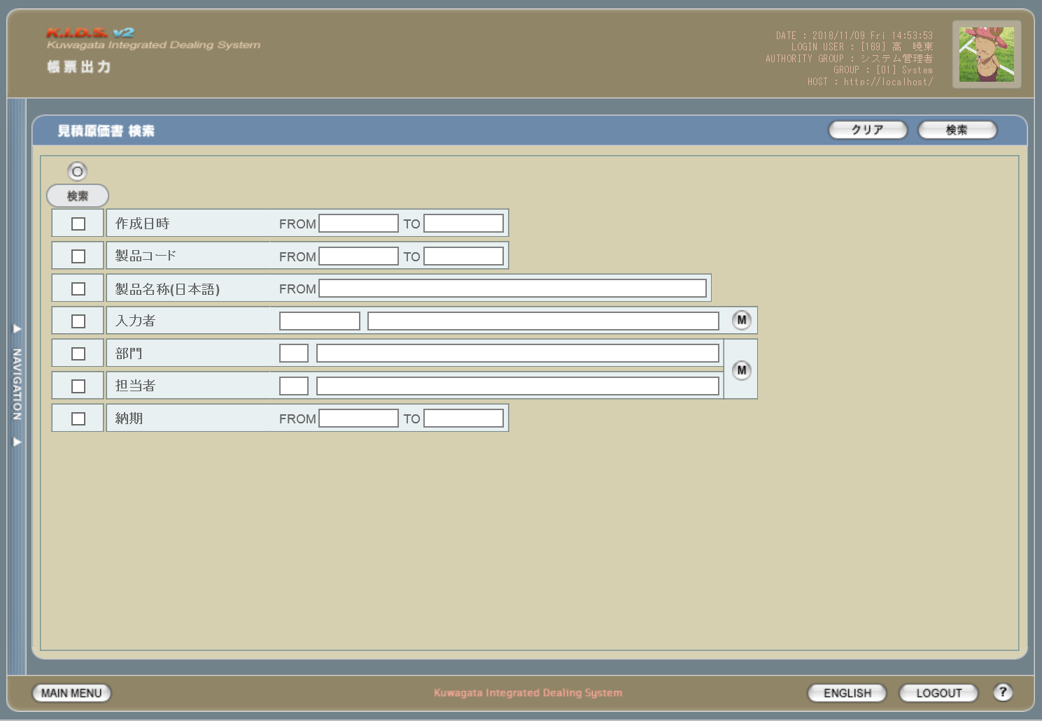

派生画面
1 | U-09-05-1 |  | エラーダイアログ |  |  | 日付・製品コード等、入力値のフォーマットに制限がある項目においてバリデーションエラーが発生した場合に通知する画面。この画面は前画面(U-09-05)上に表示するJavaScript制御のアラートボックスである。

画面レイアウト

 |  |  |  |  |  |  | ・Google Chromeの場合 |  |  |  |  |  | ・Microsoft Edgeの場合

2 | U-09-05-2 |  | 帳票出力見積原価書エラー画面 |  |  | 検索結果が多すぎる・DBアクセスエラー発生等、何らかの理由で検索が成功しなかったことを通知する画面。この画面は前画面(U-09-05)とは別ウィンドウで表示する。

画面レイアウト

項目定義
No. | 名称 |  |  | 部品 |  |  | I/O | 必須 | 形式 |  | 桁数 | 下限 | 上限 | 初期値
1 | クリア |  |  | ボタン |  |  | I | - | - |  | - | - | - | 固定値「クリア」
2 | 検索 |  |  | ボタン |  |  | I | - | - |  | - | - | - | 固定値「検索」
3 | 履歴 |  |  | チェックボックス |  |  | I | - | - |  | - | - | - | OFF
4 | 検索全項目切替 |  |  | ボタン |  |  | I | - | - |  | - | - | - | OFF
5 | 検索条件チェック |  |  | チェックボックス |  |  | I | - | - |  | - | - | - | OFF
6 | 作成日時FROM |  |  | テキストボックス |  |  | I | △ ※1 | yyyy/mm/dd |  | 4+2+2 | - | - | -
7 | 作成日時TO |  |  | テキストボックス |  |  | I | △ ※1 | yyyy/mm/dd |  | 4+2+2 | - | - | -
8 | 製品コード |  |  | テキストボックス |  |  | I | △ ※2 | 半角数字と「_」のみ 複数指定の場合「,」「-」も許可 xxxxx(_rr) ※3 |  | 5(+2) | - | - | -

9 | 製品名 |  |  | テキストボックス |  |  | I | △ ※2 | - |  | - | - | - | -
10 | 製品名（英語） |  |  | テキストボックス |  |  | I | △ ※2 | - |  | - | - | - | -
11 | 入力者コード |  |  | テキストボックス |  |  | I | △ ※2 | 直接入力不可 半角英数字 |  | 3 | - | - | -4

12 | 入力者名 |  |  | テキストボックス |  |  | O | △ ※2 | 直接入力不可 |  | - | - | - | -
13 | 入力者検索 |  |  | ボタン |  |  | I | - | - |  | - | - | - | ボタン画像
14 | 営業部署コード |  |  | テキストボックス |  |  | I | △ ※2 | 直接入力不可 半角英数字 |  | 2 | - | - | -

15 | 営業部署名 |  |  | テキストボックス |  |  | O | △ ※2 | 直接入力不可 |  | - | - | - | -
16 | 営業部署検索 |  |  | ボタン |  |  | I | - | - |  | - | - | - | ボタン画像
16 | 担当者コード |  |  | テキストボックス |  |  | I | △ ※2 | 直接入力不可 半角英数字 |  | 3 | - | - | -

17 | 担当者名 |  |  | テキストボックス |  |  | O | △ ※2 | 直接入力不可 |  | - | - | - | -
18 | 部署・担当者検索 |  |  | ボタン |  |  | I | - | - |  | - | - | - | ボタン画像
19 | 納期FROM |  |  | テキストボックス |  |  | I | △ ※1 | yyyy/mm/dd |  | 4+2+2 | - | - | -
20 | 納期TO |  |  | テキストボックス |  |  | I | △ ※1 | yyyy/mm/dd |  | 4+2+2 | - | - | -
21 | エラーメッセージ【1】 |  |  | ラベル |  |  | O | - | - |  | - | - | - | 下記エラーメッセージ参照
22 | OK |  |  | ボタン |  |  | I | - | - |  | - | - | - | 固定値「OK」
23 | エラーメッセージ【2】 |  |  | ラベル |  |  | O | - | - |  | - | - | - | 下記エラーメッセージ参照
24 | 閉じる |  |  | ボタン |  |  | I | - | - |  | - | - | - | 固定値「閉じる」
 | ※1 | 該当項目の検索条件チェックがONの場合必須。ただしFROMかTOのどちらかが入力されていればOKとする。
 | ※2 | 該当項目の検索条件チェックがONの場合必須
 | ※3 | フォーマットはxxxxx(製品コード)+_rr(該当製品の再販コード)。「_rr」部分は省略可。

改修対象項目定義
No. | 名称 |  |  | 種別 | 改修内容
1 | 履歴 |  |  | 追加 | この項目にチェックを入れた場合、検索対象に過去の見積原価データを含める。現行では見積原価を修正・変更すると最新のデータのみが検索対象となるが、本改修により修正・変更前の過去データも検索対象となる。

2 | 製品コード |  |  | 変更 | 複数・範囲指定を可能に変更。複数の連続した値を指定する(範囲指定)場合は「-」、連続しない値を指定する場合は「,」で指定する値をつなぐ。

3 | 製品名 |  |  | 変更 | 見積原価計算書フォーマット変更により項目名変更
4 | 製品名（英語） |  |  | 追加 | 見積原価計算書フォーマット変更により追加
5 | 営業部署 |  |  | 変更 | 本改修により項目名変更
6 | 担当者 |  |  | 変更
7 | 納期 |  |  | 変更

動作定義
No. | 項目 |  |  |  | 動作 |  |  |  |  | 処理
1 | クリア |  |  |  | クリック |  |  |  |  | 入力欄をすべてクリアする
2 | 検索 |  |  |  | クリック |  |  |  |  | バリデーションチェック、検索処理
3 | 履歴 |  |  |  | 切替 |  |  |  |  | チェックがONの際、検索対象に過去の見積原価データを含める
4 | 検索全項目切替 |  |  |  | クリック |  |  |  |  | 全検索項目チェックのON/OFFを一律に切り替える
5 | 検索項目チェック |  |  |  | 切替 |  |  |  |  | チェックがONの項目を検索条件に含める
6 | 入力者検索 |  |  |  | クリック |  |  |  |  | 改修対象外
7 | 部署検索 |  |  |  | クリック |  |  |  |  | 改修対象外
8 | 担当者検索 |  |  |  | クリック |  |  |  |  | 改修対象外
8 | OK |  |  |  | クリック |  |  |  |  | 本ダイアログ(U-09-05-1)を閉じて前画面(U-09-05)表示状態に戻る
9 | 閉じる |  |  |  | クリック |  |  |  |  | 本画面(U-09-05-2)を閉じて前画面(U-09-05)表示状態に戻る

処理定義
No. | 処理名 |  |  |  |  | 処理内容
1 | バリデーションチェック |  |  |  |  | 1 | 検索条件チェックがONの項目が未入力の場合(※1)、下記のエラーメッセージNo.1をセットする
 |  |  |  |  |  | 2 | 作成日FROM・作成日TO・納期FROM・納期TOのいずれか1件以上が正規表現「^\d{4}\/\d{1,2}\/\d{1,2}$」に一致しない場合、下記のエラーメッセージNo.2をセットする

 |  |  |  |  |  | 3 | 作成日FROM・作成日TO・納期FROM・納期TOのいずれか1件以上が存在しない日付(2/31等)の場合、下記のエラーメッセージNo.3をセットする

 |  |  |  |  |  | 4 | 作成日FROMが作成日TOよりも未来の日付である場合、または客先納品日FROMが客先納品日TOよりも未来の日付である場合、下記のエラーメッセージNo.4をセットする

 |  |  |  |  |  | 5 | 作成日FROMが現在の日付よりも未来である場合、下記のエラーメッセージNo.5をセットする
 |  |  |  |  |  | 6 | 製品コード(範囲指定・複数指定の場合は1件ずつチェックを行う)が正規表現「^\d{5}(_\d{2})?$」に一致しない場合、下記のエラーメッセージNo.6をセットする

 |  |  |  |  |  | 7 | エラーメッセージがセットされている場合、エラーダイアログ(U-09-05-1)を表示する
2 | 検索処理 |  |  |  |  | 1 | 製品コードが複数指定もしくは範囲指定された場合はOR、BETWEEN等を使用して対応する。
 |  |  |  |  |  | 2 | DBアクセスエラー等何らかの理由で検索処理に失敗した場合、下記のエラーメッセージNo.7をセットする
 |  |  |  |  |  | 3 | 検索結果件数が1000件を超える場合、下記のエラーメッセージNo.8をセットする
 |  |  |  |  |  | 4 | エラーメッセージがセットされている場合、エラー画面(U-09-05-2)を別ウィンドウで開く
 | ※1 | 作成日・客先納品日の検索条件チェックがONの場合、FROMかTOのどちらかが入力してあれば可。

エラーメッセージ
No. | エラー内容 |  |  |  |  |  |  |  |  | エラーメッセージ ※
1 | バリデーションチェックNo.1でエラー発生 |  |  |  |  |  |  |  |  | 〇〇が入力されていません
2 | バリデーションチェックNo.2でエラー発生 |  |  |  |  |  |  |  |  | 〇〇の年月日を正しく指定してください
3 | バリデーションチェックNo.3でエラー発生 |  |  |  |  |  |  |  |  | 〇〇に存在しない日付が指定されました
4 | バリデーションチェックNo.4でエラー発生 |  |  |  |  |  |  |  |  | 〇〇FROMに〇〇TOより未来の日付が指定されました
5 | バリデーションチェックNo.5でエラー発生 |  |  |  |  |  |  |  |  | 作成日FROMに未来の日付が指定されました
6 | バリデーションチェックNo.6でエラー発生 |  |  |  |  |  |  |  |  | 製品コードの書式に誤りがあります
7 | 検索処理に失敗した場合 |  |  |  |  |  |  |  |  | 見積原価データの検索に失敗しました
8 | 検索結果件数が1000件を超える場合 |  |  |  |  |  |  |  |  | 検索結果が多いため条件を絞り込んでください 1000
 | ※ | 「〇〇」にはエラーが発生した箇所(「登録日FROM」「製品コード」等)が入る

見積原価書一覧
画面定義
共通情報 |  | プロジェクト名 |  | 株式会社クワガタ様向け KID'S 受発注機能改修 |  |  |  |  |  |  |  | 作成者 | solcom
 |  | システム名 |  | Kuwagata Integrated Dealing System (KID'S) |  |  |  |  |  |  |  | 作成日付 | 2019-02-19
 |  | 工程名 |  | 基本設計 |  |  |  |  |  |  |  | バージョン | 0.6
 |  | ドキュメントID |  | KIDS0002 |  |  |  |  |  |  |  | 更新者
 |  | ドキュメント名 |  | 基本設計 画面設計書 |  |  |  |  |  |  |  | 更新日付
書誌情報 |  | 画面ID |  | U-09-06
 |  | 画面の名称 |  | 帳票出力見積原価書一覧画面
 |  | 概要 |  | 帳票出力のため、見積原価書の検索結果一覧を表示する画面。この画面は前画面(「帳票出力見積原価書検索画面」U-09-05)とは別ウィンドウで表示する。

画面レイアウト

新レイアウト

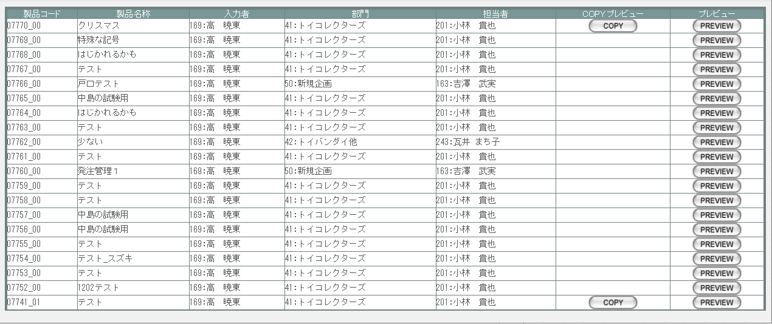

旧レイアウト

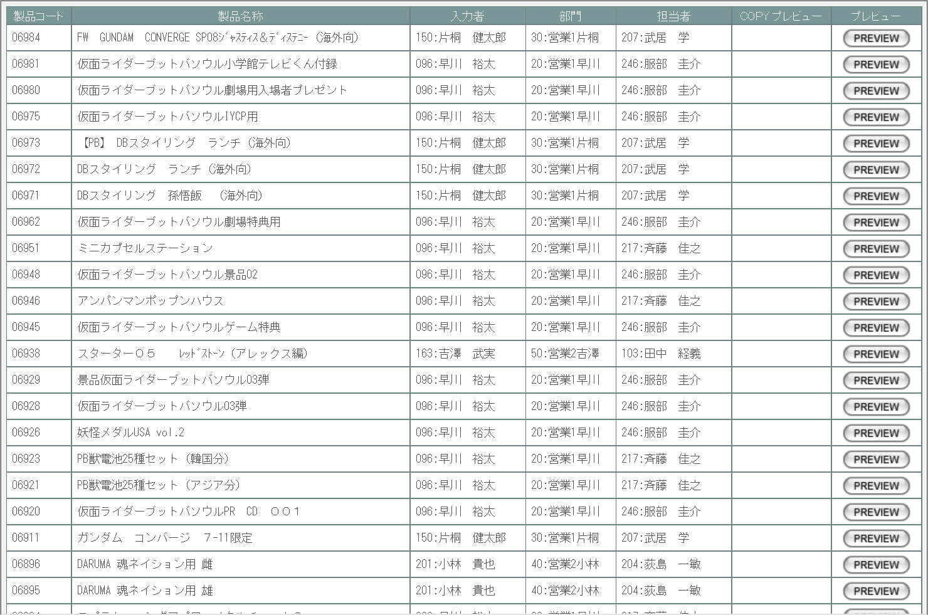

派生画面
なし

項目定義
No. | 名称 |  | 部品 |  | I/O | 必須 | 形式 |  | 桁数 | 下限 | 上限 | 初期値
1 | 製品コード |  | ラベル |  | O | - | 半角数字 |  | 5 | - | - | m_estimate.strproductcode + "_" + m_estimate.strrevisecode
2 | 履歴 |  | ラベル |  | O | - | - |  | - | - | - | m_estimate.lngrevisionno > 0 なら「〇」
3 | 製品名称 |  | ラベル |  | O | - | - |  | - | - | - | m_estimate.strproductcodeからm_product.strproductnameを取得

4 | 入力者 |  | ラベル |  | O | - | 半角数字 |  | 3 | - | - | m_estimate.lnginputusercodeからそれぞれ取得したm_user.struserdisplaycode+ ":" + m_user.struserdisplayname

5 | 入力者名 |  | ラベル |  | O | - | - |  | - | - | - | m_estimate.lnginputusercodeからm_user.struserdisplaynameを取得

6 | 営業部署 |  | ラベル |  | O | - | 半角数字 |  | 2 | - | - | m_estimate.strproductcodeに紐づくm_product.lnginchargegroupcodeからそれぞれ取得したm_group.strgroupdisplaycode + ":" + m_group.strgroupdisplayname

7 | 営業部署名 |  | ラベル |  | O | - | - |  | - | - | - | m_estimate.strproductcodeに紐づくm_product.lnginchargegroupcodeからm_group.strgroupdisplaynameを取得

8 | 担当者 |  | ラベル |  | O | - | 半角数字 |  | 3 | - | - | m_estimate.strproductcodeに紐づくm_product.lnginchargeusercodeからそれぞれ取得したm_user.struserdisplaycode + ":" +m_user.struserdisplayname

9 | 担当者名 |  | ラベル |  | O | - | - |  | - | - | - | m_estimate.strproductcodeに紐づくm_product.lnginchargeusercodeからm_user.struserdisplaynameを取得

9 | COPYプレビュー |  | ボタン |  | I | - | - |  | - | - | - | m_estimate.lngprintcount > 0なら固定値「COPY」
10 | プレビュー |  | ボタン |  | I | - | - |  | - | - | - | 固定値「PREVIEW」

改修対象項目定義
No. | 名称 |  | 種別 | 改修内容
1 | 履歴 |  | 追加 | 履歴管理機能の改修により追加
2 | 営業部署 |  | 変更 | 見積原価計算書フォーマット変更により項目名称変更
3 | 開発担当者 |  | 変更
4 | COPYプレビュー |  | 削除 | 見積原価管理機能改修により廃止

動作定義
No. | 項目 |  |  | 動作 |  |  |  | 処理
1 | プレビュー |  |  | クリック |  |  |  | 帳票出力見積原価書プレビュー画面(U-09-06-1)を別ウィンドウで表示する
2 | COPYプレビュー |  |  | クリック |  |  |  | 帳票出力見積原価書プレビュー画面(U-09-06-1)を別ウィンドウで表示する

見積原価プレビュー
画面定義
共通情報 |  | プロジェクト名 |  | 株式会社クワガタ様向け KID'S 受発注機能改修 |  |  |  |  |  |  |  | 作成者 | solcom
 |  | システム名 |  | Kuwagata Integrated Dealing System (KID'S) |  |  |  |  |  |  |  | 作成日付 | 2019-02-19
 |  | 工程名 |  | 基本設計 |  |  |  |  |  |  |  | バージョン | 0.6
 |  | ドキュメントID |  | KIDS0002 |  |  |  |  |  |  |  | 更新者
 |  | ドキュメント名 |  | 基本設計 画面設計書 |  |  |  |  |  |  |  | 更新日付
書誌情報 |  | 画面ID |  | U-09-06-1
 |  | 画面の名称 |  | 帳票出力見積原価書プレビュー画面
 |  | 概要 |  | 現行からの変更なし。

画面レイアウト

変更なし

派生画面
なし

項目定義
No. | 名称 |  | 部品 |  | I/O | 必須 | 形式 |  | 桁数 | 下限 | 上限 | 初期値
- | - |  | - |  | - | - | - |  | - | - | - | -

動作定義
No. | 項目 |  |  | 動作 |  |  |  | 処理
- | - |  |  | - |  |  |  | -

分冊7_納品書検索
画面定義
共通情報 |  |  | プロジェクト名 |  | 株式会社クワガタ様向け KID'S 受発注機能改修 |  |  |  |  |  |  |  |  | 作成者 | solcom
 |  |  | システム名 |  | Kuwagata Integrated Dealing System (KID'S) |  |  |  |  |  |  |  |  | 作成日付 | 2019-02-19
 |  |  | 工程名 |  | 基本設計 |  |  |  |  |  |  |  |  | バージョン | 0.6
 |  |  | ドキュメントID |  | KIDS0002 |  |  |  |  |  |  |  |  | 更新者
 |  |  | ドキュメント名 |  | 基本設計 画面設計書 |  |  |  |  |  |  |  |  | 更新日付
書誌情報 |  |  | 画面ID |  | U-09-09
 |  |  | 画面の名称 |  | 帳票出力納品伝票検索画面
 |  |  | 概要 |  | 新規追加画面。帳票出力のため、納品データの検索を行う画面。本画面は元画面(「メインメニュー画面」U-00-03もしくは「帳票出力メニュー画面」U-09-00)と同ウィンドウで遷移する。

画面レイアウト

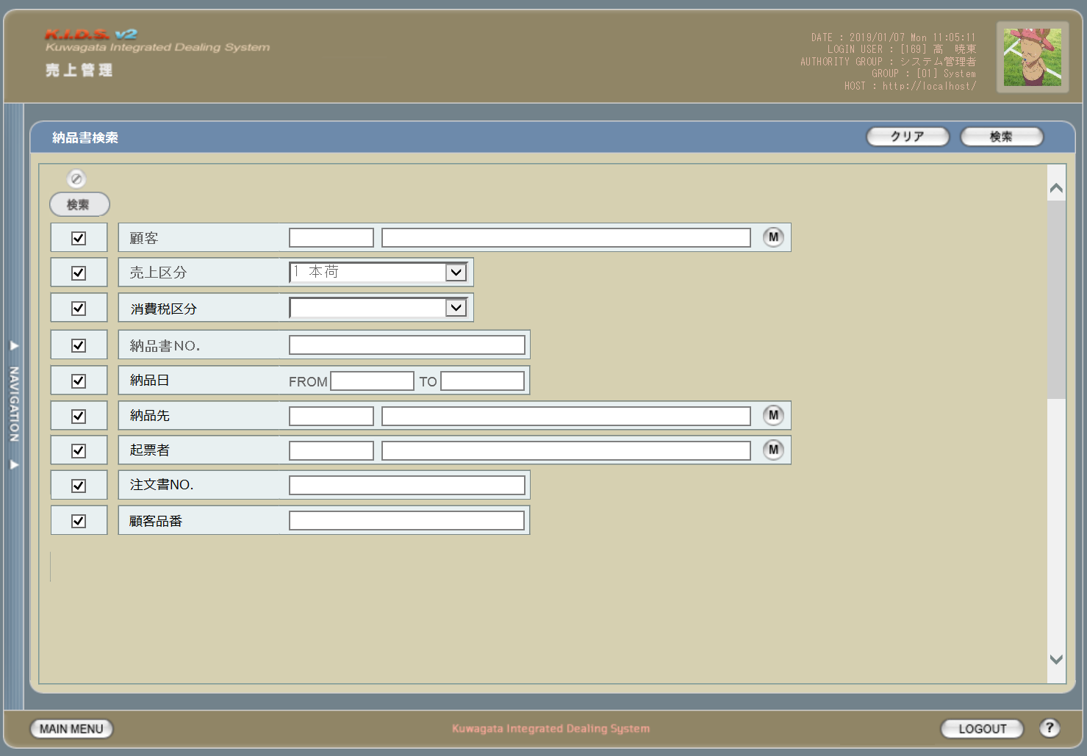

項目定義
No. | 名称 |  |  | 部品 |  |  | I/O | 必須 | 形式 |  | 桁数 | 下限 | 上限 | 初期値
1 | 検索全項目切替 |  |  | ボタン |  |  | I | -
2 | 検索条件チェック |  |  | チェックボックス |  |  | I | - |  |  |  |  |  | FALSE
3 | 顧客コード |  |  | テキストボックス |  |  | I | △ ※2 |  |  | 4
4 | 顧客名 |  |  | テキストボックス |  |  | O | △ ※2 |  |  |  |  |  | 空白
5 | 顧客ボタン |  |  | ボタン |  |  | I | - | - |  |  |  |  | 「M」
6 | 売上区分 |  |  | コンボボックス |  |  | I | △ ※2 | - |  |  |  |  | プルダウンの内容は売上区分マスタ
7 | 消費税区分 |  |  | コンボボックス |  |  | I | △ ※2 | - |  |  |  |  | プルダウンの内容は消費税区分マスタ
8 | 納品書No |  |  | テキストボックス |  |  | I | △ ※2 | 複数指定可
9 | 納品日（FROM） |  |  | テキストボックス |  |  | I | △ ※1 | 半角数字と「/」のみ yyyy/m/d yyyy/mm/d yyyy/m/dd yyyy/mm/dd 上記いずれか |  |  |  |  | 当月の初日
10 | 納品日（TO） |  |  | テキストボックス |  |  | I | △ ※1 | 半角数字と「/」のみ yyyy/m/d yyyy/mm/d yyyy/m/dd yyyy/mm/dd 上記いずれか |  |  |  |  | 当月の末日
11 | 納品先コード |  |  | テキストボックス |  |  | I | △ ※2 |  |  | 4
12 | 納品先名 |  |  | テキストボックス |  |  | O | △ ※2 |  |  |  |  |  | 空白
13 | 納品先ボタン |  |  | ボタン |  |  | I | - | - |  |  |  |  | 「M」
14 | 起票者コード |  |  | テキストボックス |  |  | I | △ ※2 |  |  | 3
15 | 起票者名 |  |  | テキストボックス |  |  | O | △ ※2 |  |  |  |  |  | 空白
16 | 起票者ボタン |  |  | ボタン |  |  | I | - | - |  |  |  |  | 「M」
17 | 注文書No |  |  | テキストボックス |  |  | I | △ ※2 | 複数指定可
18 | 顧客品番 |  |  | テキストボックス |  |  | I | △ ※2 | 複数指定可
19 | 検索ボタン |  |  | ボタン |  |  | I | - |  |  |  |  |  | 「検索」固定
20 | クリアボタン |  |  | ボタン |  |  | I | - |  |  |  |  |  | 「クリア」固定
 | ※1 | 登録日の検索条件チェックがONの場合必須。ただしFROMかTOのどちらかが入力されていればOKとする。
 | ※2 | 該当項目の検索条件チェックがONの場合必須

動作定義
No. | 項目 |  |  |  | 動作 |  |  |  |  | 処理
1 | 検索全項目切替ボタン |  |  |  | クリック |  |  |  |  | 各項目の検索チェックボックスを全てonまたはoffに切り替える。
5 | 顧客ボタン |  |  |  | クリック |  |  |  |  | 会社マスタ（顧客）検索画面を表示する。選択された値を顧客コード、顧客名に反映する。
13 | 納品先ボタン |  |  |  | クリック |  |  |  |  | 会社マスタ（納品先）検索画面を表示する。選択された値を納品先コード、納品先名に反映する。
16 | 起票者ボタン |  |  |  | クリック |  |  |  |  | ユーザーマスタ検索画面を表示する。選択された値を納起票者コード、起票者名に反映する。
19 | 検索ボタン |  |  |  | クリック |  |  |  |  | 処置定義「検索」を参照
20 | クリアボタン |  |  |  | クリック |  |  |  |  | 画面上のテキストボックスの値をすべてクリアする。

処理定義
No. | 処理名 |  |  |  |  | 処理内容
1 | 検索 |  |  |  |  | 1 | 検索チェックボックスがonになっている項目とその値を条件に、以下のデータを取得する。 ・納品書ヘッダ
 |  |  |  |  |  | 2 | 上記1で取得したデータを引数に、帳票出力納品伝票一覧画面（U-09-10）を別ウィンドウで表示する。

備考
1 | この画面に関連する処理には、
 | b | 想定レート導入
 | がある。
 | 処理の詳細については別紙『KID'Sシステム改修 機能設計書.xlsx』の
 | b | シート「想定レート導入」
 | を参照のこと。

納品伝票検索
画面定義
共通情報 |  |  | プロジェクト名 |  | 株式会社クワガタ様向け KID'S 受発注機能改修 |  |  |  |  |  |  |  |  | 作成者 | solcom
 |  |  | システム名 |  | Kuwagata Integrated Dealing System (KID'S) |  |  |  |  |  |  |  |  | 作成日付 | 2019-02-19
 |  |  | 工程名 |  | 基本設計 |  |  |  |  |  |  |  |  | バージョン | 0.6
 |  |  | ドキュメントID |  | KIDS0002 |  |  |  |  |  |  |  |  | 更新者
 |  |  | ドキュメント名 |  | 基本設計 画面設計書 |  |  |  |  |  |  |  |  | 更新日付
書誌情報 |  |  | 画面ID |  | U-09-09
 |  |  | 画面の名称 |  | 帳票出力納品伝票検索画面
 |  |  | 概要 |  | 新規追加画面。帳票出力のため、納品データの検索を行う画面。本画面は元画面(「メインメニュー画面」U-00-03もしくは「帳票出力メニュー画面」U-09-00)と同ウィンドウで遷移する。

画面レイアウト

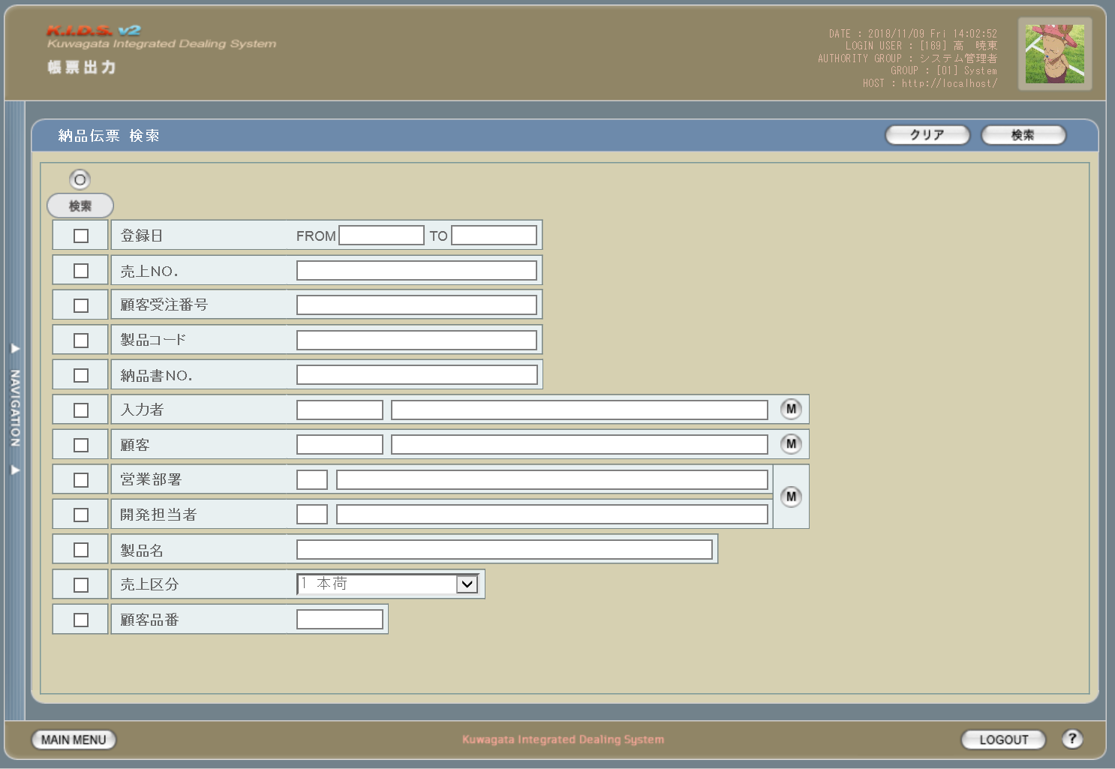

派生画面
1 | U-09-09-1 |  | 帳票出力納品伝票検索エラーダイアログ |  |  | 日付・製品コード等、入力値のフォーマットに制限がある項目においてバリデーションエラーが発生した場合に通知する画面。この画面は前画面(U-09-09)上に表示するJavaScript制御のアラートボックスである。

画面レイアウト

 |  |  |  |  |  |  | ・Google Chromeの場合 |  |  |  |  |  | ・Microsoft Edgeの場合

2 | U-09-09-2 |  | 帳票出力納品伝票検索エラー画面 |  |  | 検索結果が多すぎる・DBアクセスエラー発生等、何らかの理由で検索が成功しなかったことを通知する画面。この画面は前画面(U-09-09)とは別ウィンドウで表示する。

画面レイアウト

項目定義
No. | 名称 |  |  | 部品 |  |  | I/O | 必須 | 形式 |  | 桁数 | 下限 | 上限 | 初期値
1 | クリア |  |  | ボタン |  |  | I | - | - |  | - | - | - | 固定値「クリア」
2 | 検索 |  |  | ボタン |  |  | I | - | - |  | - | - | - | 固定値「検索」
3 | 検索全項目切替 |  |  | ボタン |  |  | I | - | - |  | - | - | - | OFF
4 | 検索条件チェック |  |  | チェックボックス |  |  | I | - | - |  | - | - | - | OFF
5 | 登録日FROM |  |  | テキストボックス |  |  | I | △ ※1 | yyyy/mm/dd |  | 4+2+2 | - | - | -
6 | 登録日TO |  |  | テキストボックス |  |  | I | △ ※1 | yyyy/mm/dd |  | 4+2+2 | - | - | -
7 | 売上ＮＯ. |  |  | テキストボックス |  |  | I | △ ※2 | 半角数字 複数指定の場合「,」「-」も許可 yymmxxxx ※3 |  | 8 | - | - | -

8 | 顧客受注番号 |  |  | テキストボックス |  |  | I | △ ※2 | 半角英数字 複数指定の場合「,」「-」も許可 |  | - | - | - | -

9 | 製品コード |  |  | テキストボックス |  |  | I | △ ※2 | 半角数字と「_」のみ 複数指定の場合「,」「-」も許可 xxxxx(_rr) ※4 |  | 5(+2) | - | - | -

10 | 納品書ＮＯ. |  |  | テキストボックス |  |  | I | △ ※2 | - |  | - | - | - | -
11 | 入力者コード |  |  | テキストボックス |  |  | I | △ ※2 | 直接入力不可 半角英数字 |  | 3 | - | - | -

12 | 入力者名 |  |  | テキストボックス |  |  | I | △ ※2 | 直接入力不可 |  | - | - | - | -
13 | 入力者検索 |  |  | ボタン |  |  | I | - | - |  | - | - | - | ボタン画像
14 | 顧客コード |  |  | テキストボックス |  |  | I | △ ※2 | 直接入力不可 半角英数字 |  | 4 | - | - | -

15 | 顧客名 |  |  | テキストボックス |  |  | I | △ ※2 | 直接入力不可 |  | - | - | - | -
16 | 顧客検索 |  |  | ボタン |  |  | I | - | - |  | - | - | - | ボタン画像
17 | 営業部署コード |  |  | テキストボックス |  |  | I | △ ※2 | 直接入力不可 半角英数字 |  | 2 | - | - | -

18 | 営業部署名 |  |  | テキストボックス |  |  | I | △ ※2 | 直接入力不可 |  | - | - | - | -
19 | 開発担当者コード |  |  | テキストボックス |  |  | I | △ ※2 | 直接入力不可 半角英数字 |  | 3 | - | - | -

20 | 開発担当者名 |  |  | テキストボックス |  |  | I | △ ※2 | 直接入力不可 |  | - | - | - | -
21 | 部署・担当者検索 |  |  | ボタン |  |  | I | - | - |  | - | - | - | ボタン画像
22 | 製品名 |  |  | テキストボックス |  |  | I | △ ※2 | - |  | - | - | - | -
23 | 売上区分 |  |  | プルダウン |  |  | I | △ ※2 | - |  | - | - | - | m_salesclassから取得
24 | 顧客品番 |  |  | テキストボックス |  |  | I | △ ※2 | - |  | - | - | - | -
25 | エラーメッセージ |  |  | ラベル |  |  | O | - | - |  | - | - | - | 下記エラーメッセージ参照
26 | OK |  |  | ボタン |  |  | I | - | - |  | - | - | - | 固定値「OK」
27 | エラーメッセージ |  |  | ラベル |  |  | O | - | - |  | - | - | - | 下記エラーメッセージ参照
28 | 閉じる |  |  | ボタン |  |  | I | - | - |  | - | - | - | 固定値「閉じる」
 | ※1 | 登録日の検索条件チェックがONの場合必須。ただしFROMかTOのどちらかが入力されていればOKとする。
 | ※2 | 該当項目の検索条件チェックがONの場合必須
 | ※3 | フォーマットはyymmxxxx。xxxxは1ヶ月ごとの通し番号。
 | ※4 | フォーマットはxxxxx(製品コード)+_rr(該当製品の再販コード)。「_rr」部分は省略可。

動作定義
No. | 項目 |  |  |  | 動作 |  |  |  |  | 処理
1 | クリア |  |  |  | クリック |  |  |  |  | 入力欄をすべてクリアする
2 | 検索 |  |  |  | クリック |  |  |  |  | バリデーションチェック、検索処理の後、帳票出力納品伝票一覧画面（U-09-10）を別ウィンドウで開く
3 | 検索全項目切替 |  |  |  | クリック |  |  |  |  | 全検索項目チェックのON/OFFを一律に切り替える
4 | 検索項目チェック |  |  |  | 切替 |  |  |  |  | チェックがONの項目を検索条件に含める
5 | 入力者検索 |  |  |  | クリック |  |  |  |  | 改修対象外
6 | 顧客検索 |  |  |  | クリック |  |  |  |  | 改修対象外
7 | 部署・担当者検索 |  |  |  | クリック |  |  |  |  | 改修対象外

処理定義
No. | 処理名 |  |  |  |  | 処理内容
1 | バリデーションチェック |  |  |  |  | 1 | 検索条件チェックがONの項目が未入力の場合(※1)、下記のエラーメッセージNo.1をセットする
 |  |  |  |  |  | 2 | 登録日FROM・登録日TOのどちらかが正規表現「^\d{4}\/\d{1,2}\/\d{1,2}$」に一致しない場合、下記のエラーメッセージNo.2をセットする

 |  |  |  |  |  | 3 | 登録日FROM・登録日TOのどちらかが存在しない日付(2/31等)の場合、下記のエラーメッセージNo.3をセットする
 |  |  |  |  |  | 4 | 登録日FROMが登録日TOよりも未来の日付である場合、下記のエラーメッセージNo.4をセットする
 |  |  |  |  |  | 5 | 登録日FROMが現在の日付よりも未来である場合、下記のエラーメッセージNo.5をセットする
 |  |  |  |  |  | 6 | 売上ＮＯ.(範囲指定・複数指定の場合は1件ずつチェックを行う)が正規表現「^\d{8}$」に一致しない場合、下記のエラーメッセージNo.6をセットする

 |  |  |  |  |  | 7 | 製品コード(範囲指定・複数指定の場合は1件ずつチェックを行う)が正規表現「^\d{5}(_\d{2})?$」に一致しない場合、下記のエラーメッセージNo.6をセットする

 |  |  |  |  |  | 8 | エラーメッセージがセットされている場合、帳票出力納品伝票検索エラーダイアログ(U-09-09-1)を表示する
2 | 検索処理 |  |  |  |  | 1 | 売上ＮＯ.・顧客受注番号・製品コード・納品書ＮＯ.が複数指定もしくは範囲指定された場合はOR、BETWEEN等を使用して対応する。

 |  |  |  |  |  | 2 | DBアクセスエラー等何らかの理由で検索処理に失敗した場合、下記のエラーメッセージNo.7をセットする
 |  |  |  |  |  | 3 | 検索結果件数が1000件を超える場合、下記のエラーメッセージNo.8をセットする
 |  |  |  |  |  | 4 | エラーメッセージがセットされている場合、帳票出力納品伝票検索エラー画面(U-09-09-2)を別ウィンドウで開く
 | ※1 | 登録日の検索条件チェックがONの場合、FROMかTOのどちらかが入力してあれば可。

エラーメッセージ
No. | エラー内容 |  |  |  |  |  |  |  |  | エラーメッセージ ※
1 | バリデーションチェックNo.1でエラー発生 |  |  |  |  |  |  |  |  | 〇〇が入力されていません
2 | バリデーションチェックNo.2でエラー発生 |  |  |  |  |  |  |  |  | 〇〇の年月日を正しく指定してください
3 | バリデーションチェックNo.3でエラー発生 |  |  |  |  |  |  |  |  | 〇〇に存在しない日付が指定されました
4 | バリデーションチェックNo.4でエラー発生 |  |  |  |  |  |  |  |  | 登録日FROMに登録日TOより未来の日付が指定されました
5 | バリデーションチェックNo.5でエラー発生 |  |  |  |  |  |  |  |  | 登録日FROMに未来の日付が指定されました
6 | バリデーションチェックNo.6・7でエラー発生 |  |  |  |  |  |  |  |  | 〇〇の書式に誤りがあります
7 | 検索処理に失敗した場合 |  |  |  |  |  |  |  |  | 発注書データの検索に失敗しました
8 | 検索結果件数が1000件を超える場合 |  |  |  |  |  |  |  |  | 検索結果が多いため条件を絞り込んでください 1000
 | ※ | 「〇〇」にはエラーが発生した箇所(「登録日FROM」「製品コード」等)が入る

納品伝票一覧
画面定義
共通情報 |  | プロジェクト名 |  |  | 株式会社クワガタ様向け KID'S 受発注機能改修 |  |  |  |  |  |  |  |  | 作成者 | solcom
 |  | システム名 |  |  | Kuwagata Integrated Dealing System (KID'S) |  |  |  |  |  |  |  |  | 作成日付 | 2019-02-19
 |  | 工程名 |  |  | 基本設計 |  |  |  |  |  |  |  |  | バージョン | 0.6
 |  | ドキュメントID |  |  | KIDS0002 |  |  |  |  |  |  |  |  | 更新者
 |  | ドキュメント名 |  |  | 基本設計 画面設計書 |  |  |  |  |  |  |  |  | 更新日付
書誌情報 |  | 画面ID |  |  | U-09-10
 |  | 画面の名称 |  |  | 帳票出力納品伝票一覧画面
 |  | 概要 |  |  | 新規追加画面。納品伝票の検索結果一覧を表示する画面。この画面は前画面(「帳票出力納品伝票検索画面」U-09-09)とは別ウィンドウで表示する。

画面レイアウト

派生画面
1 | U-09-10-1 | 帳票出力納品伝票プレビュー画面 |  |  |  | 納品伝票のプレビュー(※)を表示する。ここから印刷が可能。この画面は前画面(U-09-10)とは別ウィンドウで表示する。

画面レイアウト

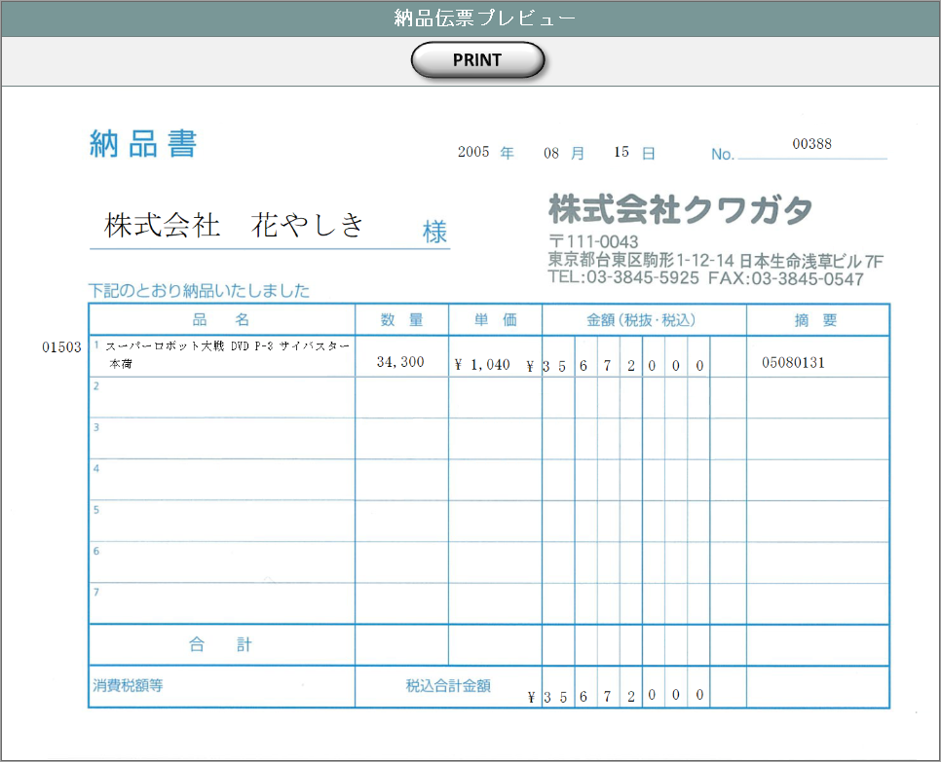

 |  |  |  |  |  |  | ・COPYプレビューの場合

C O P Y

 |  | ※ | 納品伝票は顧客により3種類を使い分ける。本書ではバンダイグループ以外の国内企業に使用する汎用タイプの納品伝票を記載している。
 |  |  | バンダイグループ専用の納品伝票については、『KID'Sシステム改修 画面設計書_分冊4.xlsx』のシート「納品伝票発行」を参照。
 |  |  | もう1種類のDEBIT NOTEは海外企業向けとなるが、現時点ではまだ使用されていない。

項目定義
No. | 名称 |  |  | 部品 |  |  | I/O | 必須 | 形式 |  | 桁数 | 下限 | 上限 | 初期値
1 | 納品書ＮＯ. |  |  | ラベル |  |  | O | - | - |  | - | - | - | m_slip.strslipcode
2 | 売上ＮＯ. |  |  | ラベル |  |  | O | - | - |  | - | - | - | t_slipdetail.strsalescode
3 | 顧客受注番号 |  |  | ラベル |  |  | O | - | - |  | - | - | - | t_slipdetail.strcustomersalescode
4 | 製品コード |  |  | ラベル |  |  | O | - | - |  | - | - | - | t_slipdetail.strproductcode
5 | 製品名 |  |  | ラベル |  |  | O | - | - |  | - | - | - | t_slipdetail.strproductname
6 | 顧客コード |  |  | ラベル |  |  | O | - | - |  | - | - | - | m_slip.strcustomercode
7 | 顧客名 |  |  | ラベル |  |  | O | - | - |  | - | - | - | m_slip.strcustomername
8 | 営業部署コード |  |  | ラベル |  |  | O | - | - |  | - | - | - | m_slip.strgroupcode
9 | 営業部署名 |  |  | ラベル |  |  | O | - | - |  | - | - | - | m_slip.strgroupname
10 | 開発担当者コード |  |  | ラベル |  |  | O | - | - |  | - | - | - | m_slip.strusercode
11 | 開発担当者名 |  |  | ラベル |  |  | O | - | - |  | - | - | - | m_slip.strusername
12 | COPY |  |  | ボタン |  |  | I | - | - |  | - | - | - | 固定値「COPY」
13 | PREVIEW |  |  | ボタン |  |  | I | - | - |  | - | - | - | 固定値「PREVIEW」
14 | PRINT |  |  | ボタン |  |  | I | - | - |  | - | - | - | 固定値「PRINT」

動作定義
No. | 項目 |  |  |  | 動作 |  |  |  |  | 処理
1 | COPY |  |  |  | クリック |  |  |  |  | 帳票出力納品伝票プレビュー画面(U-09-10-1)を別ウィンドウで表示する。プレビュー表示上に赤で文字列「COPY」をオーバーレイ表示する。

2 | PREVIEW |  |  |  | クリック |  |  |  |  | 帳票出力納品伝票プレビュー画面(U-09-10-1)を別ウィンドウで表示する
3 | PRINT |  |  |  | クリック |  |  |  |  | 表示中の納品伝票を印刷、m_slip.lngprintcountを+1して更新する

備考
1 | 発注書印刷内容の詳細はシート「帳票・DB項目対比表(2)」および「帳票・DB項目対比表(3)参照。
2 | 本改修により、新規テーブル「納品伝票マスタ」(m_slip)および「納品伝票詳細テーブル」(t_slipdetail)が追加される。
 | 各テーブルの定義については別紙『KID'Sシステム改修 DB定義書_20190315追加分.xlsx』参照。

分冊7_請求書検索
画面定義
共通情報 |  |  | プロジェクト名 |  | 株式会社クワガタ様向け KID'S 受発注機能改修 |  |  |  |  |  |  |  |  | 作成者 | solcom
 |  |  | システム名 |  | Kuwagata Integrated Dealing System (KID'S) |  |  |  |  |  |  |  |  | 作成日付 | 2019-02-19
 |  |  | 工程名 |  | 基本設計 |  |  |  |  |  |  |  |  | バージョン | 0.6
 |  |  | ドキュメントID |  | KIDS0002 |  |  |  |  |  |  |  |  | 更新者
 |  |  | ドキュメント名 |  | 基本設計 画面設計書 |  |  |  |  |  |  |  |  | 更新日付
書誌情報 |  |  | 画面ID |  | U-09-11
 |  |  | 画面の名称 |  | 帳票出力請求書検索画面
 |  |  | 概要 |  | 登録された請求書を検索する画面。

画面レイアウト

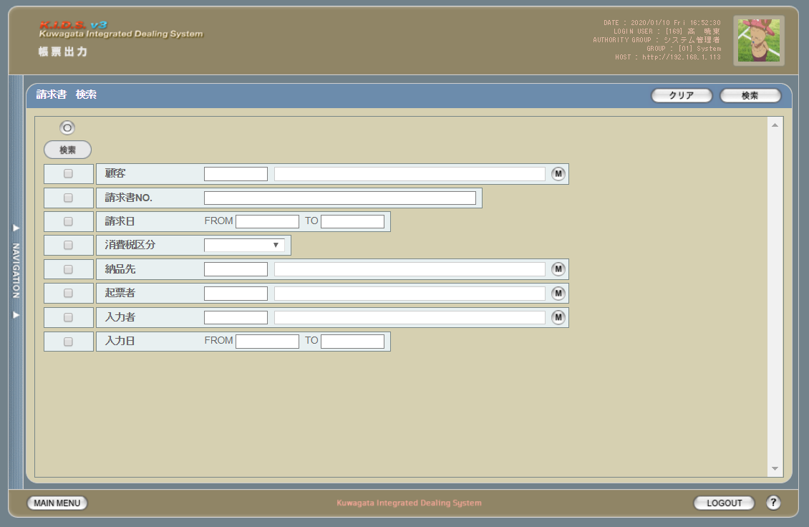

項目定義
No. | 名称 |  |  | 部品 |  |  | I/O | 必須 | 形式 |  | 桁数 | 下限 | 上限 | 初期値
1 | 検索全項目切替 |  |  | ボタン |  |  | I | -
1 | 検索チェック |  |  | チェックボックス |  |  | I | ×
2 | 顧客コード |  |  | テキストボックス |  |  | I | △ ※2
3 | 顧客名 |  |  | テキストボックス |  |  | O | △ ※2 |  |  |  |  |  | 空白
4 | 顧客ボタン |  |  | ボタン |  |  | I | × | -
5 | 請求書No |  |  | テキストボックス |  |  | I | △ ※2 | 複数指定可
6 | 請求日（FROM） |  |  | テキストボックス |  |  | I | △ ※1 | 半角数字と「/」のみ yyyy/m/d yyyy/mm/d yyyy/m/dd yyyy/mm/dd 上記いずれか |  |  |  |  | 当月の初日
7 | 請求日（TO） |  |  | テキストボックス |  |  | I | △ ※1 | 半角数字と「/」のみ yyyy/m/d yyyy/mm/d yyyy/m/dd yyyy/mm/dd 上記いずれか |  |  |  |  | 当月の末日
8 | 消費税区分 |  |  | コンボボックス |  |  | I | △ ※2 | - |  |  |  |  | プルダウン内容は消費税区分マスタ
9 | 起票者コード |  |  | テキストボックス |  |  | I | △ ※2
10 | 起票者名 |  |  | テキストボックス |  |  | O | △ ※2 |  |  |  |  |  | 空白
11 | 起票者ボタン |  |  | ボタン |  |  | I | × | -
12 | 入力者コード |  |  | テキストボックス |  |  | I | △ ※2
13 | 入力者名 |  |  | テキストボックス |  |  | O | △ ※2 |  |  |  |  |  | 空白
14 | 入力者ボタン |  |  | ボタン |  |  | I | × | -
15 | 入力日（FROM） |  |  | テキストボックス |  |  | I | △ ※1 | 半角数字と「/」のみ yyyy/m/d yyyy/mm/d yyyy/m/dd yyyy/mm/dd 上記いずれか
16 | 入力日（TO） |  |  | テキストボックス |  |  | I | △ ※1 | 半角数字と「/」のみ yyyy/m/d yyyy/mm/d yyyy/m/dd yyyy/mm/dd 上記いずれか
17 | 検索ボタン |  |  | ボタン |  |  | I | × |  |  |  |  |  | 「検索」固定
18 | クリアボタン |  |  | ボタン |  |  | I | × |  |  |  |  |  | 「クリア」固定
19 | 納品先コード |  |  | テキストボックス |  |  | I | △ ※2
20 | 納品先名 |  |  | テキストボックス |  |  | O | △ ※2 |  |  |  |  |  | 空白
21 | 納品先ボタン |  |  | ボタン |  |  | I | × | -
 | ※1 | 登録日の検索条件チェックがONの場合必須。ただしFROMかTOのどちらかが入力されていればOKとする。
 | ※2 | 該当項目の検索条件チェックがONの場合必須

動作定義
No. | 項目 |  |  |  | 動作 |  |  |  |  | 処理
1 | 検索全項目切替 |  |  |  | クリック |  |  |  |  | 各項目の検索チェックボックスを全てonまたはoffに切り替える。
4 | 顧客ボタン |  |  |  | クリック |  |  |  |  | 会社マスタ（顧客）検索画面を表示する。選択された値を顧客コード、顧客名に反映する。
11 | 起票者ボタン |  |  |  | クリック |  |  |  |  | ユーザーマスタ検索画面を表示する。選択された値を起票者コード、起票者名に反映する。
14 | 入力者ボタン |  |  |  | クリック |  |  |  |  | ユーザーマスタ検索画面を表示する。選択された値を入力者コード、入力者名に反映する。
17 | 検索ボタン |  |  |  | クリック |  |  |  |  | 処置定義「検索」を参照
18 | クリアボタン |  |  |  | クリック |  |  |  |  | 画面上のテキストボックスの値をすべてクリアする。
19 | 納品先ボタン |  |  |  | クリック |  |  |  |  | 会社マスタ（納品場所）検索画面を表示する。選択された値を納品先コード、納品先名に反映する。

処理定義
No. | 処理名 |  |  |  |  | 処理内容
1 | 検索 |  |  |  |  | 1 | 検索チェックボックスがonになっている項目とその値を条件に、以下のデータを取得する。 ・請求書ヘッダ ・請求書ヘッダに紐づく請求書明細
 |  |  |  |  |  | 2 | 上記1で取得したデータを引数に、帳票出力請求書一覧画面（U-09-12）を別ウィンドウで表示する。

請求書検索
画面定義
共通情報 |  |  | プロジェクト名 |  | 株式会社クワガタ様向け KID'S 受発注機能改修 |  |  |  |  |  |  |  |  | 作成者 | solcom
 |  |  | システム名 |  | Kuwagata Integrated Dealing System (KID'S) |  |  |  |  |  |  |  |  | 作成日付 | 2019-02-19
 |  |  | 工程名 |  | 基本設計 |  |  |  |  |  |  |  |  | バージョン | 0.6
 |  |  | ドキュメントID |  | KIDS0002 |  |  |  |  |  |  |  |  | 更新者
 |  |  | ドキュメント名 |  | 基本設計 画面設計書 |  |  |  |  |  |  |  |  | 更新日付
書誌情報 |  |  | 画面ID |  | U-09-11
 |  |  | 画面の名称 |  | 帳票出力請求書検索画面
 |  |  | 概要 |  | 新規追加画面。帳票出力のため、納品データの検索を行う画面。本画面は元画面(「メインメニュー画面」U-00-03もしくは「帳票出力メニュー画面」U-09-00)と同ウィンドウで遷移する。

画面レイアウト

派生画面
1 | U-09-11-1 |  | 帳票出力請求書検索エラーダイアログ |  |  | 日付・製品コード等、入力値のフォーマットに制限がある項目においてバリデーションエラーが発生した場合に通知する画面。この画面は前画面(U-09-11)上に表示するJavaScript制御のアラートボックスである。

画面レイアウト

 |  |  |  |  |  |  | ・Google Chromeの場合 |  |  |  |  |  | ・Microsoft Edgeの場合
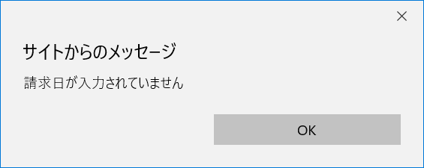

2 | U-09-11-2 |  | 帳票出力請求書検索エラー画面 |  |  | 検索結果が多すぎる・DBアクセスエラー発生等、何らかの理由で検索が成功しなかったことを通知する画面。この画面は前画面(U-09-11)とは別ウィンドウで表示する。

画面レイアウト

項目定義
No. | 名称 |  |  | 部品 |  |  | I/O | 必須 | 形式 |  | 桁数 | 下限 | 上限 | 初期値
1 | クリア |  |  | ボタン |  |  | I | - | - |  | - | - | - | 固定値「クリア」
2 | 検索 |  |  | ボタン |  |  | I | - | - |  | - | - | - | 固定値「検索」
3 | 検索全項目切替 |  |  | ボタン |  |  | I | - | - |  | - | - | - | OFF
4 | 検索項目チェック |  |  | チェックボックス |  |  | I | - | - |  | - | - | - | OFF
5 | 登録日FROM |  |  | テキストボックス |  |  | I | △ ※1 | yyyy/mm/dd |  | 4+2+2 | - | - | -
6 | 登録日TO |  |  | テキストボックス |  |  | I | △ ※1 | yyyy/mm/dd |  | 4+2+2 | - | - | -
7 | 顧客コード |  |  | テキストボックス |  |  | I | △ ※2 | 直接入力不可 半角英数字 |  | 4 | - | - | -

8 | 顧客名 |  |  | テキストボックス |  |  | I | △ ※2 | 直接入力不可 |  | - | - | - | -
9 | 顧客検索 |  |  | ボタン |  |  | I | - | - |  | - | - | - | ボタン画像
10 | 請求日 |  |  | テキストボックス |  |  | I | - | yyyy/mm/dd 直接入力不可 |  | 4+2+2 | - | - | -
11 | カレンダー |  |  | ボタン |  |  | I | - | - |  | - | - | - | ボタン画像
12 | 請求期間FROM |  |  | テキストボックス |  |  | I | △ ※1 | yyyy/mm/dd |  | 4+2+2 | - | - | -
13 | 請求期間TO |  |  | テキストボックス |  |  | I | △ ※1 | yyyy/mm/dd |  | 4+2+2 | - | - | -
14 | 通貨 |  |  | プルダウン |  |  | I | △ ※2 | - |  | - | - | - | m_monetaryunitからstrmonetaryunitnameを取得

15 | 請求区分 |  |  | プルダウン |  |  | I | △ ※2 | - |  | - | - | - | 請求区分マスタ(m_demand)から取得 ※3
16 | エラーメッセージ |  |  | ラベル |  |  | O | - | - |  | - | - | - | 下記エラーメッセージ参照
17 | OK |  |  | ボタン |  |  | I | - | - |  | - | - | - | 固定値「OK」
18 | エラーメッセージ |  |  | ラベル |  |  | O | - | - |  | - | - | - | 下記エラーメッセージ参照
19 | 閉じる |  |  | ボタン |  |  | I | - | - |  | - | - | - | 固定値「閉じる」
 | ※1 | 該当項目の検索条件チェックがONの場合必須。ただしFROMかTOのどちらかが入力されていればOKとする。
 | ※2 | 該当項目の検索条件チェックがONの場合必須
 | ※3 | 新規作成テーブル

動作定義
No. | 項目 |  |  |  | 動作 |  |  |  |  | 処理
1 | クリア |  |  |  | クリック |  |  |  |  | 入力欄をすべてクリアする
2 | 検索 |  |  |  | クリック |  |  |  |  | バリデーションチェック、検索処理の後、帳票出力請求書一覧画面（U-09-12）を別ウィンドウで表示する。
3 | 検索全項目切替 |  |  |  | クリック |  |  |  |  | 全検索項目チェックのON/OFFを一律に切り替える
4 | 検索項目チェック |  |  |  | 切替 |  |  |  |  | チェックがONの項目を検索条件に含める
7 | 顧客検索 |  |  |  | クリック |  |  |  |  | 改修対象外
8 | カレンダー |  |  |  | クリック |  |  |  |  | 改修対象外

処理定義
No. | 処理名 |  |  |  |  | 処理内容
1 | バリデーションチェック |  |  |  |  | 1 | 検索条件チェックがONの項目が未入力の場合(※1)、下記のエラーメッセージNo.1をセットする
 |  |  |  |  |  | 2 | 登録日FROM・登録日TO・請求期間FROM・請求期間TOのいずれか1件以上が正規表現「^\d{4}\/\d{1,2}\/\d{1,2}$」に一致しない場合、下記のエラーメッセージNo.2をセットする

 |  |  |  |  |  | 3 | 登録日FROM・登録日TO・請求期間FROM・請求期間TOのいずれか1件以上が存在しない日付(2/31等)の場合、下記のエラーメッセージNo.3をセットする

 |  |  |  |  |  | 4 | 登録日FROMが登録日TOよりも未来の日付である場合、または請求期間FROMが請求期間TOよりも未来の日付である場合、下記のエラーメッセージNo.4をセットする

 |  |  |  |  |  | 5 | 登録日FROMが現在の日付よりも未来である場合、下記のエラーメッセージNo.5をセットする
 |  |  |  |  |  | 6 | エラーメッセージがセットされている場合、帳票出力請求書検索エラーダイアログ(U-09-11-1)を表示する
2 | 検索処理 |  |  |  |  | 1 | DBアクセスエラー等何らかの理由で検索処理に失敗した場合、下記のエラーメッセージNo.6をセットする
 |  |  |  |  |  | 2 | 検索結果件数が1000件を超える場合、下記のエラーメッセージNo.7をセットする
 |  |  |  |  |  | 3 | エラーメッセージがセットされている場合、帳票出力請求書検索エラー画面(U-09-11-2)を別ウィンドウで開く
 | ※1 | 登録日・請求期間の検索条件チェックがONの場合、FROMかTOのどちらかが入力してあれば可。

エラーメッセージ
No. | エラー内容 |  |  |  |  |  |  |  |  | エラーメッセージ ※
1 | バリデーションチェックNo.1でエラー発生 |  |  |  |  |  |  |  |  | 〇〇が入力されていません
2 | バリデーションチェックNo.2でエラー発生 |  |  |  |  |  |  |  |  | 〇〇の年月日を正しく指定してください
3 | バリデーションチェックNo.3でエラー発生 |  |  |  |  |  |  |  |  | 〇〇に存在しない日付が指定されました
4 | バリデーションチェックNo.4でエラー発生 |  |  |  |  |  |  |  |  | 〇〇FROMに〇〇TOより未来の日付が指定されました
5 | バリデーションチェックNo.5でエラー発生 |  |  |  |  |  |  |  |  | 登録日FROMに未来の日付が指定されました
6 | 検索処理に失敗した場合 |  |  |  |  |  |  |  |  | 発注書データの検索に失敗しました
7 | 検索結果件数が1000件を超える場合 |  |  |  |  |  |  |  |  | 検索結果が多いため条件を絞り込んでください 1000
 | ※ | 「〇〇」にはエラーが発生した箇所(「登録日FROM」等)が入る

請求書一覧
共通情報 |  | プロジェクト名 |  | 株式会社クワガタ様向け KID'S 受発注機能改修 |  |  |  |  |  |  |  | 作成者 | solcom
 |  | システム名 |  | Kuwagata Integrated Dealing System (KID'S) |  |  |  |  |  |  |  | 作成日付 | 2019-02-19
 |  | 工程名 |  | 基本設計 |  |  |  |  |  |  |  | バージョン | 0.6
 |  | ドキュメントID |  | KIDS0002 |  |  |  |  |  |  |  | 更新者
 |  | ドキュメント名 |  | 基本設計 画面設計書 |  |  |  |  |  |  |  | 更新日付
書誌情報 |  | 画面ID |  | U-09-12
 |  | 画面の名称 |  | 帳票出力請求書一覧画面
 |  | 概要 |  | 新規追加画面。請求書の検索結果一覧を表示する画面。この画面は前画面(「帳票出力請求書検索画面」U-09-11)とは別ウィンドウで表示する。

画面レイアウト

派生画面
1 | U-09-12-1 | 帳票出力請求書プレビュー画面 |  |  | 請求書のプレビューを表示する。ここから印刷が可能。この画面は前画面(U-09-12)とは別ウィンドウで表示する。
画面レイアウト

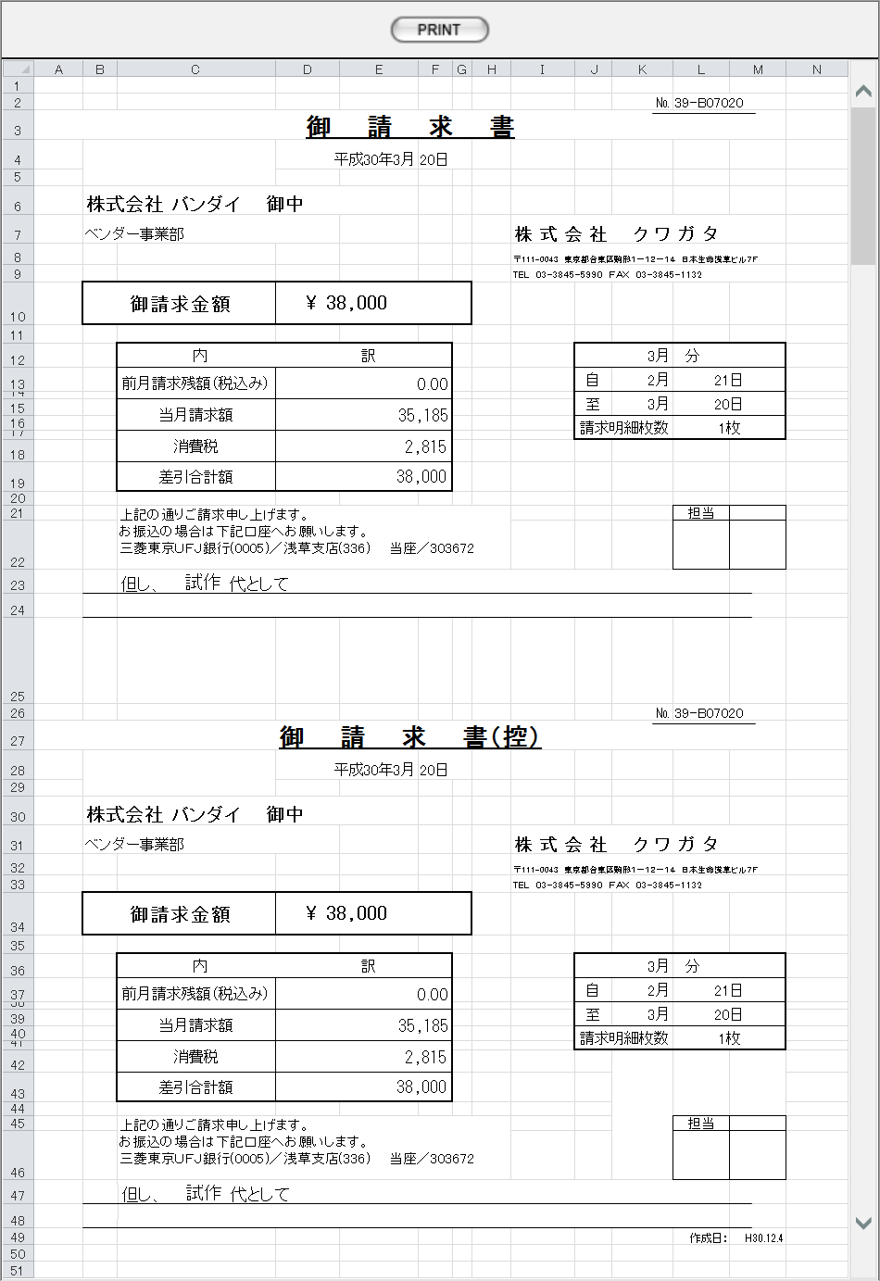

項目定義
No. | 名称 |  | 部品 |  | I/O | 必須 | 形式 |  | 桁数 | 下限 | 上限 | 初期値
1 | 請求書ＮＯ. |  | ラベル |  | O | - | - |  | - | - | - | m_invoice.strinvoicecode
2 | 請求日 |  | ラベル |  | O | - | - |  | - | - | - | m_invoice.dtminvoicedate
3 | 顧客コード |  | ラベル |  | O | - | - |  | - | - | - | m_invoice.strcustomercode
4 | 顧客名 |  | ラベル |  | O | - | - |  | - | - | - | m_invoice.strcustomername
5 | 請求区分 |  | ラベル |  | O | - | - |  | - | - | - | m_invoice.strdemandname
6 | 請求期間 |  | ラベル |  | O | - | - |  | - | - | - | t_invoicedetail.dtminvoicestartdate t_invoicedetail.dtminvoiceenddate

7 | 通貨 |  | ラベル |  | O | - | - |  | - | - | - | m_invoice.strmonetaryunitname
8 | 請求額 |  | ラベル |  | O | - | - |  | - | - | - | t_invoicedetail.cursubstractamount
9 | 出荷区分 |  | ラベル |  | O | - | - |  | - | - | - | t_invoicedetail.strsalesclassname
10 | COPY |  | ボタン |  | I | - | - |  | - | - | - | 固定値「COPY」
11 | PREVIEW |  | ボタン |  | I | - | - |  | - | - | - | 固定値「PREVIEW」
12 | PRINT |  | ボタン |  | I | - | - |  | - | - | - | 固定値「PRINT」

動作定義
No. | 項目 |  |  | 動作 |  |  |  | 処理
1 | PREVIEW |  |  | クリック |  |  |  | 帳票出力請求書プレビュー画面(U-09-12-1)を別ウィンドウで表示する
2 | COPY |  |  | クリック |  |  |  | 帳票出力請求書プレビュー画面(U-09-12-1)を別ウィンドウで表示する。プレビュー中に赤で文字列「COPY」をオーバーレイ表示する。

3 | PRINT |  |  | クリック |  |  |  | プレビュー表示中の発注書を印刷、印刷回数(m_invoice.lngprintcount)を+1して更新する

備考
1 | 請求書印刷内容の詳細はシート「帳票・DB項目対比表(4)」参照。
2 | 本改修により、新規テーブル「請求書マスタ」(m_invoice)および「請求書詳細テーブル」(t_invoicedetail)が追加される。
 | 各テーブルの定義については別紙『KID'Sシステム改修 DB定義書_20190315追加分.xlsx』参照。

見積原価書
画面定義
共通情報 |  | プロジェクト名 |  | 株式会社クワガタ様向け KID'S 受発注機能改修 |  |  |  |  |  |  |  | 作成者 | solcom
 |  | システム名 |  | Kuwagata Integrated Dealing System (KID'S) |  |  |  |  |  |  |  | 作成日付 | 2019-02-19
 |  | 工程名 |  | 基本設計 |  |  |  |  |  |  |  | バージョン | 0.6
 |  | ドキュメントID |  | KIDS0002 |  |  |  |  |  |  |  | 更新者
 |  | ドキュメント名 |  | 基本設計 画面設計書 |  |  |  |  |  |  |  | 更新日付
書誌情報 |  | 画面ID |  | U-10-05
 |  | 画面の名称 |  | 見積原価書
 |  | 概要 |  | 本改修により廃止。見積原価書のエクスポートは見積原価プレビュー画面(U-03-06)より行う。

画面レイアウト

本改修により廃止

派生画面
なし

項目定義
No. | 名称 |  | 部品 |  | I/O | 必須 | 形式 |  | 桁数 | 下限 | 上限 | 初期値
- | - |  | - |  | - | - | - |  | - | - | - | -

動作定義
No. | 項目 |  |  | 動作 |  |  |  | 処理
- | - |  |  | - |  |  |  | -

アップロード
画面定義
共通情報 |  | プロジェクト名 |  | 株式会社クワガタ様向け KID'S 受発注機能改修 |  |  |  |  |  |  |  | 作成者 | solcom
 |  | システム名 |  | Kuwagata Integrated Dealing System (KID'S) |  |  |  |  |  |  |  | 作成日付 | 2019-02-19
 |  | 工程名 |  | 基本設計 |  |  |  |  |  |  |  | バージョン | 0.6
 |  | ドキュメントID |  | KIDS0002 |  |  |  |  |  |  |  | 更新者
 |  | ドキュメント名 |  | 基本設計 画面設計書 |  |  |  |  |  |  |  | 更新日付
書誌情報 |  | 画面ID |  | U-11-01
 |  | 画面の名称 |  | アップロード
 |  | 概要 |  | 本改修により廃止。見積原価アップロード(U-03-01)と同一機能のため廃止とする。

画面レイアウト

本改修により廃止

派生画面
なし

項目定義
No. | 名称 |  | 部品 |  | I/O | 必須 | 形式 |  | 桁数 | 下限 | 上限 | 初期値
- | - |  | - |  | - | - | - |  | - | - | - | -

動作定義
No. | 項目 |  |  | 動作 |  |  |  | 処理
- | - |  |  | - |  |  |  | -

分冊7_発注書・DB項目対比表
・発注書
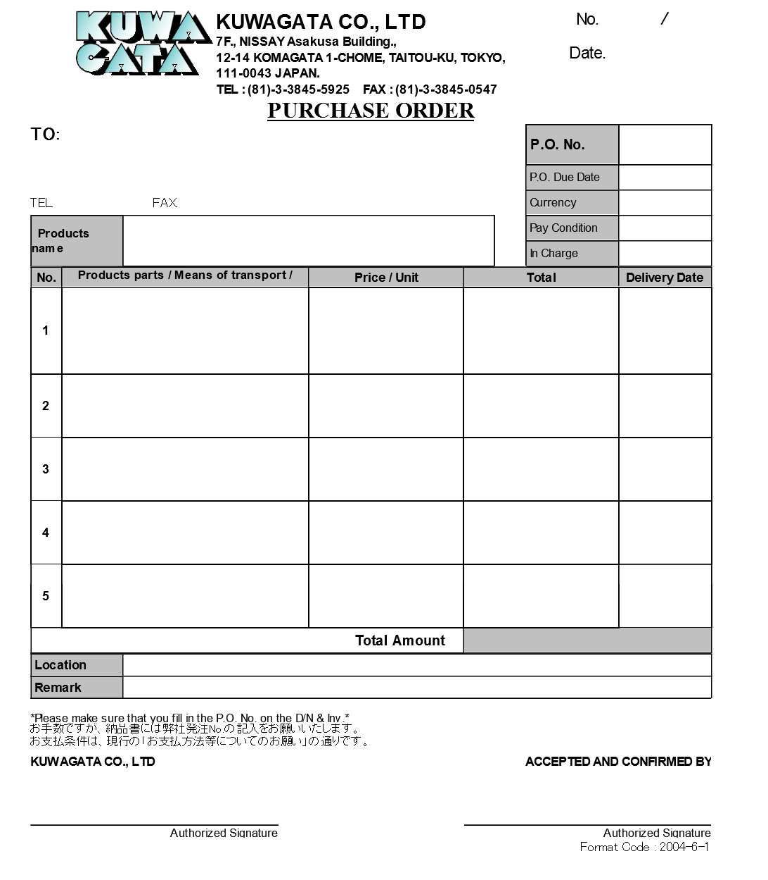
1
2

3

4
8
5
9
6
7
10

14
11
13
15
12

16
19
17
20
21
22
23
24
18

22
25
26
27

28

 | テーブル物理名 |  | m_purchaseorder
 | テーブル論理名 |  | 発注書マスタ
 | No. | 物理名 |  | 論理名 | 画面項目No.
 | 1 | lngpurchaseorderno |  | 発注書番号 | -
 | 2 | lngrevisionno |  | リビジョン番号 | -
 | 3 | strordercode |  | 発注コード | 8
 | 4 | strcustomercode |  | 仕入先コード | -

 | 5 | strcustomername |  | 仕入先名 | 4

 | 7 | strcustomercompanyaddreess |  | 仕入先住所 | 5

 | 8 | strcustomercompanytel |  | 仕入先電話番号 | 6
 | 9 | strcustomercompanyfax |  | 仕入先FAX番号 | 7
 | 10 | strproductcode |  | 製品コード | 13
 | 11 | strproductname |  | 製品名 | 14
 | 12 | strproductenglishname |  | 製品名（英語） | 15

 | 13 | dtmexpirationdate |  | 発注有効期限日 | 9
 | 14 | lngmonetaryunitcode |  | 通貨コード | -
 | 15 | strmonetaryunitname |  | 通貨単位名称 | 10

 | 16 | strmonetaryunitsign |  | 通貨単位 | 22

 | 17 | lngpayconditioncode |  | 支払条件コード | -
 | 18 | strpayconditionname |  | 支払条件名 | 11

 | 19 | lnggroupcode |  | 営業部署コード | -
 | 20 | strgroupname |  | 営業部署名 | 12
 | 21 | lngusercode |  | 開発担当者コード | -
 | 22 | strusername |  | 開発担当者名 | -
 | 23 | lngdeliveryplacecode |  | 納品場所コード | -

 | 24 | strdeliveryplacename |  | 納品場所名 | 26

 | 25 | curtotalprice |  | 合計金額 | 25
 | 26 | dtminsertdate |  | 作成日 | 3
 | 27 | lnginsertusercode |  | 入力者コード | -
 | 28 | strinsertusername |  | 入力者名 | -
 | 29 | strnote |  | 備考 | 27
 | 31 | lngprintcount |  | 印刷回数 | -

 | テーブル物理名 |  | t_purchaseorderdetail
 | テーブル論理名 |  | 発注書詳細テーブル
 | No. | 物理名 |  | 論理名 | 画面項目No.
 | 1 | lngpurchaseorderno |  | 発注書番号 | -
 | 2 | lngpurchaseorderdetailno |  | 発注書明細番号 | -
 | 3 | lngrevisionno |  | リビジョン番号 | -
 | 4 | lngstockitemcode |  | 仕入部品コード | -
 | 5 | strstockitemname |  | 仕入部品名 | 16

 | 6 | lngdeliverymethodcode |  | 運搬方法コード | -
 | 7 | strdeliverymethodname |  | 運搬方法名 | 17

 | 8 | curproductprice |  | 単価 | 19
 | 9 | lngproductquantity |  | 数量 | 20
 | 10 | lngproductunitcode |  | 製品単位コード | -
 | 11 | strproductunitname |  | 製品単位名 | 21

 | 12 | cursubtotalprice |  | 小計 | 23
 | 13 | dtmdeliverydate |  | 納品日 | 24
 | 14 | strnote |  | 明細備考 | 18
 | 15 | lngsortkey |  | 表示用ソートキー | -

帳票・DB項目対比表(1)
・発注書

1
2

3

4
8
5
9
6
7
10

14
11
13
15
12

16
19
17
20
21
22
23
24
18

22
25
26
27

 | 1 | 現在枚数 |  | ※1
 | 2 | 総枚数 |  | m_purchaseorder.lngallpurchasecount
 | 3 | 作成日 |  | m_purchaseorder.dtminsertdate
 | 4 | 仕入先社名 |  | m_purchaseorder.strcustomername
 | 5 | 仕入先住所 |  | m_purchaseorder.strcustomercompanyaddress
 | 6 | 仕入先TEL番号 |  | m_purchaseorder.strcustomercompanytel
 | 7 | 仕入先FAX番号 |  | m_purchaseorder.strcustomercompanyfax
 | 8 | 発注ＮＯ. |  | m_purchaseorder.strordercode
 | 9 | 発注有効期限日 |  | m_purchaseorder.dtmexpirationdate
 | 10 | 通貨名 |  | m_purchaseorder.strmonetaryunitname
 | 11 | 支払条件 |  | m_purchaseorder.strpayconditionname
 | 12 | 営業部署名 |  | m_purchaseorder.strgroupname
 | 13 | 製品コード |  | m_purchaseorder.strproductcode
 | 14 | 製品名 |  | m_purchaseorder.strproductname
 | 15 | 製品名（英語） |  | m_purchaseorder.strproductenglishname
 | 16 | 仕入部品名 |  | t_purchaseorderdetail.strstockitemname
 | 17 | 運搬方法 |  | t_purchaseorderdetail.strdeliverymethodname
 | 18 | 明細備考 |  | t_purchaseorderdetail.strnote
 | 19 | 単価 |  | t_purchaseorderdetail.curproductprice
 | 20 | 数量 |  | t_purchaseorderdetail.lngproductquantity
 | 21 | 単位 |  | t_purchaseorderdetail.strproductunitname
 | 22 | 通貨記号 |  | t_purchaseorderdetail.strmonetaryunitsign
 | 23 | 小計 |  | t_purchaseorderdetail.cursubtotalprice
 | 24 | 納期 |  | t_purchaseorderdetail.dtmdeliverydate
 | 25 | 合計金額 |  | m_purchaseorder.curtotalprice ※2
 | 26 | 納品場所名 |  | m_purchaseorder.strdeliveryplacename
 | 27 | 備考 |  | m_purchaseorder.strnote
 |  | ※1 | 1から開始、印刷する明細行5行ごとに+1
 |  | ※2 | 印刷する発注書の総枚数が2枚以上の場合、最後の1枚のみに印刷する

分冊7_納品書プレビュー
画面定義
共通情報 |  | プロジェクト名 |  | 株式会社クワガタ様向け KID'S 受発注機能改修 |  |  |  |  |  |  |  |  | 作成者 | solcom
 |  | システム名 |  | Kuwagata Integrated Dealing System (KID'S) |  |  |  |  |  |  |  |  | 作成日付 | 2019-02-19
 |  | 工程名 |  | 基本設計 |  |  |  |  |  |  |  |  | バージョン | 0.6
 |  | ドキュメントID |  | KIDS0002 |  |  |  |  |  |  |  |  | 更新者
 |  | ドキュメント名 |  | 基本設計 画面設計書 |  |  |  |  |  |  |  |  | 更新日付
書誌情報 |  | 画面ID |  | U-09-10-1
 |  | 画面の名称 |  | 帳票出力納品書プレビュー画面
 |  | 概要 |  | 納品書の帳票イメージを表示する。 帳票イメージは、専用帳票（最大6行）、市販帳票（最大7行）、DEBIT NOTE（最大6行）のいずれかを顧客に応じて適用する。 明細数が帳票の最大行数を超える場合、行追加ではなく次ページとして超過分を出力する。

画面レイアウト

(1)専用帳票の場合

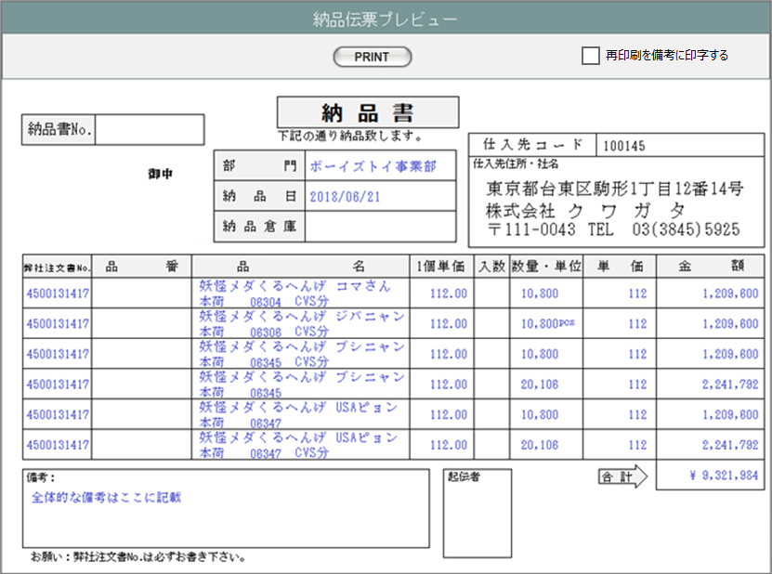
㉞
㉟

①
㉑
㉒
②
㉓
③
㉔
㉕

⑤
④
⑤
⑥
⑦
⑧
⑨
⑩
⑪
⑫
⑬
⑭

㉚
⑮
⑯
⑰
⑲
⑱
⑳

(2)市販帳票の場合

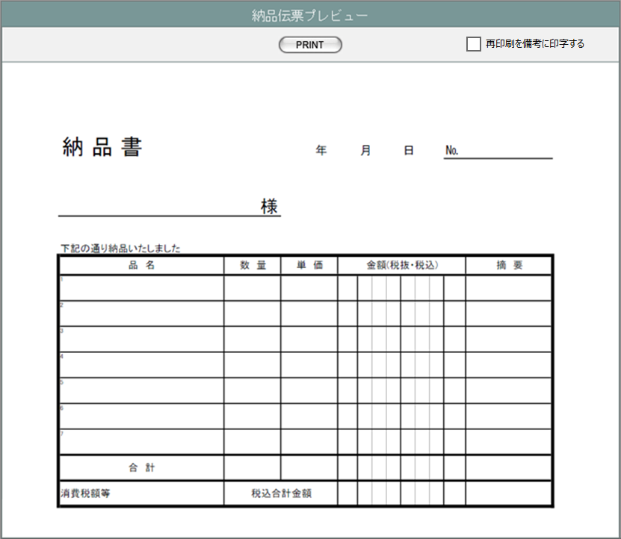
㉞
㉟

②
⑳
⑲

①
㉒
㉓
㉕
㉔

⑤
⑪
⑫
⑬
⑭
⑧
⑥
⑦
⑧
⑱

⑮

㉚

(3)DEBIT NOTEの場合

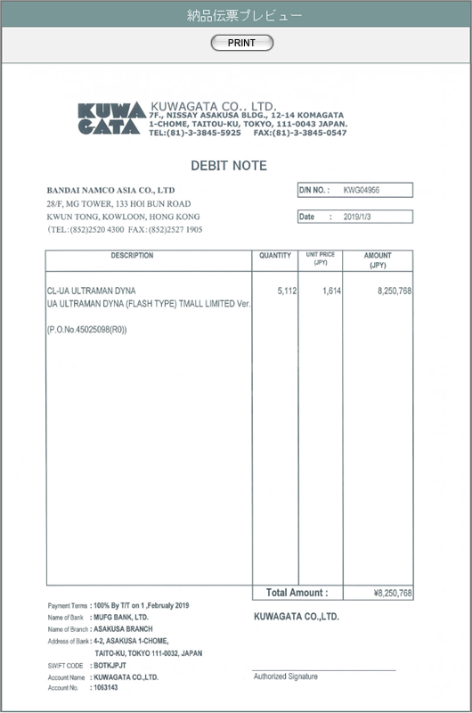
 |  |  |  |  |  |  |  |  | ※DEBIT NOTEには、再印刷を備考には出力しない

①
⑳
㉖
㉗
㉘
②

㉙
⑪
⑫
⑬
⑭
④
⑥
⑧

㉛
㉜
⑮

㉝

項目定義
No. | 名称 |  | 部品 |  | I/O | 必須 | 形式 |  |  | 桁数 | 下限 | 上限 | 初期値
1 | 顧客名 |  |  |  | O |  |  |  |  |  |  |  | 納品書マスタの同項目
2 | 納品日 |  |  |  | O |  |  |  |  |  |  |  | 納品書マスタの同項目
3 | 納品場所名 |  |  |  | O |  |  |  |  |  |  |  | 納品書マスタの同項目
4 | 顧客受注番号 |  |  |  | O |  |  |  |  |  |  |  | 納品書明細の同項目
5 | 製品名 |  |  |  | O |  |  |  |  |  |  |  | 納品書明細の同項目
6 | 売上区分名 |  |  |  | O |  |  |  |  |  |  |  | 納品書明細の同項目
7 | 製品コード |  |  |  | O |  |  |  |  |  |  |  | 納品書明細の同項目
8 | 明細備考 |  |  |  | O |  |  |  |  |  |  |  | 納品書明細の同項目
9 | 1個単価 |  |  |  | O |  |  |  |  |  |  |  | 納品書明細の単価
10 | 入数 |  |  |  | O |  |  |  |  |  |  |  | 空白
11 | 数量 |  |  |  | O |  |  |  |  |  |  |  | 納品書明細の同項目
12 | 単位 |  |  |  | O |  |  |  |  |  |  |  | 納品書明細の製品単位名
13 | 単価 |  |  |  | O |  |  |  |  |  |  |  | 納品書明細の同項目
14 | 小計 |  |  |  | O |  |  |  |  |  |  |  | 納品書明細の同項目
15 | 合計金額 |  |  |  | O |  |  |  |  |  |  |  | 納品書マスタの同項目
16 | 備考 |  |  |  | O |  |  |  |  |  |  |  | 納品書マスタの同項目
17 | 課税区分 |  |  |  | O |  |  |  |  |  |  |  | 納品書マスタの同項目
18 | 売上番号 |  |  |  | O |  |  |  |  |  |  |  | 納品書マスタの同項目
19 | 入力者名 |  |  |  | O |  |  |  |  |  |  |  | 納品書マスタの同項目
20 | 納品伝票コード |  |  |  | O |  |  |  |  |  |  |  | 納品書マスタの同項目
21 | 仕入先コード |  |  |  | O |  |  |  |  |  |  |  | 納品書マスタ.顧客コードに紐づく仕入先コードマスタ.仕入先コード
22 | 仕入先住所 |  |  |  | O |  |  |  |  |  |  |  | 本社の会社マスタの住所
23 | 仕入先社名 |  |  |  | O |  |  |  |  |  |  |  | 本社の会社マスタの住所1～3
24 | 仕入先電話番号 |  |  |  | O |  |  |  |  |  |  |  | 本社の会社マスタの電話番号1～2
25 | 仕入先FAX番号 |  |  |  | O |  |  |  |  |  |  |  | 本社の会社マスタのFAX番号1～2
26 | 顧客住所 |  |  |  | O |  |  |  |  |  |  |  | 納品書マスタの顧客コードに紐づく会社マスタの住所4～1
27 | 顧客電話番号 |  |  |  | O |  |  |  |  |  |  |  | 納品書マスタの顧客コードに紐づく会社マスタの電話番号1～2
28 | 顧客FAX番号 |  |  |  | O |  |  |  |  |  |  |  | 納品書マスタの顧客コードに紐づく会社マスタのFAX番号1～2
29 | 製品名（英語） |  |  |  | O |  |  |  |  |  |  |  | 納品書明細の同項目
30 | 再印刷 |  |  |  | O |  |  |  |  |  |  |  | 「再印刷」固定
31 | 支払方法 （"by"と"on"の間。それ以外は固定） |  |  |  | O |  |  |  |  |  |  |  | 納品書マスタの支払方法コードに紐づく支払方法マスタ.支払方法名
32 | 支払期限 |  |  |  | O |  |  |  |  |  |  |  | 納品書マスタの同項目
33 | 支払先情報 |  |  |  | O |  |  |  |  |  |  |  | テンプレートファイルに設定 支払方法が「相殺」の場合は値をクリアする。
34 | PRINT |  | ボタン |  | I | - |  |  |  |  |  |  | 「PRINT」固定
35 | 再印刷を備考に印字する |  | チェックボックス |  | I | - |  |  |  |  |  |  | FALSE

動作定義
No. | 項目 |  |  | 動作 |  |  |  | 処理
2 | PRINT |  |  | クリック |  |  |  | 1.対応している帳票のエクセルテンプレートを開き、 表示しているデータをテンプレートにセットする。 2.「再印刷を備考に印字する」がtrueの場合は、㉚をセットする。 3.COPYボタンから表示された場合は、COPYイメージを最前面に重ねる 4.帳票種別ごとに以下の処理を行う。 （DEBIT NOTEの場合） エクセルの印刷処理を実行する。 （DEBIT NOTE以外の場合） ブラウザ標準のエクセルのファイルダウンロード処理を行う。 5.表示している納品書マスタの印刷回数を1インクリメントする。

帳票・DB項目対比表(2)
・バンダイグループ用納品伝票

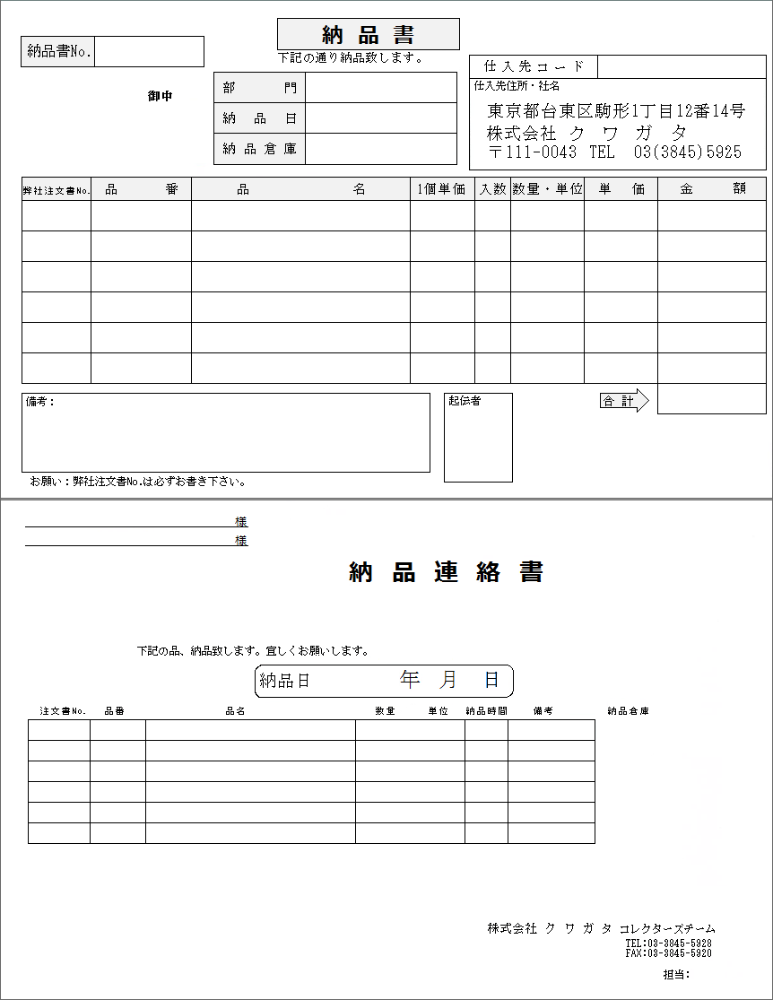

1
7

2
4
3
5

6

8
9
10
15
16
17
15
18
11
12
13
14

19
20
21
22

2
23
6
24

5
※1
8
9
10
16
17
13
22
6
11
12
14

4

25

 | 1 | 納品書No. |  | m_slip.strslipcode
 | 2 | 顧客社名 |  | m_slip.strcustomercompanyame
 | 3 | 顧客名 |  | m_slip.strcustomername
 | 4 | 営業部署名 |  | m_slip.strgroupname
 | 5 | 納品日 |  | m_slip.dtmdeliverydate ※2
 | 6 | 納品場所名 |  | m_slip.strdeliveryplacename
 | 7 | 仕入先コード |  | m_slip.strpurchasecode
 | 8 | 顧客受注番号 |  | t_slipdetail.strcustomersalescode
 | 9 | 顧客品番 |  | t_slipdetail.strgoodscode
 | 10 | 製品名 |  | t_slipdetail.strproductname
 | 11 | 製品コード |  | t_slipdetail.strproductcode | ※4
※3 | 12 | 売上No. |  | t_slipdetail.strsalescode
 | 13 | 売上区分 |  | t_slipdetail.strsalesclassname | ※5
 | 14 | 明細備考 |  | t_slipdetail.strnote
 | 15 | 単価 |  | t_slipdetail.curproductprice
 | 16 | 数量 |  | t_slipdetail.lngproductquantity
 | 17 | 単位 |  | t_slipdetail.strproductunitname
 | 18 | 小計 |  | t_slipdetail.cursubtotalprice
 | 19 | 通貨記号 |  | m_slip.strmonetaryunitsign
 | 20 | 合計金額 |  | m_slip.curtotalprice
 | 21 | 備考 |  | m_slip.strnote
 | 22 | 課税区分 |  | m_slip.strtaxclassname ※5
 | 23 | 顧客担当者名 |  | m_slip.strcustomerusername
 | 24 | 納品場所担当者名 |  | m_slip.strdeliveryplaceusername
 | 25 | 開発担当者名 |  | m_slip.strusername
 |  | ※1 | 明細行1行ごとにマス目も印刷する
 |  | ※2 | 納品連絡書では年・月・日に分解してそれぞれの欄に印刷する
 |  | ※3 | できるだけ1マスに収めて印刷する
 |  | ※4
 |  | ※5

帳票・DB項目対比表(3)
・汎用(市販)納品伝票

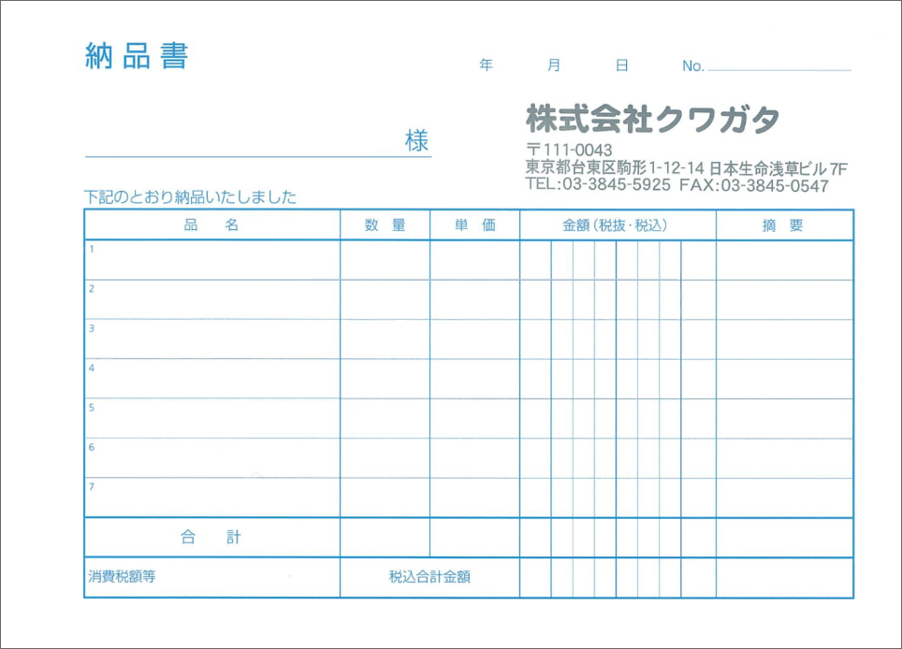

1
2

3

5
4
6
7
8
9
11
10
12

11
13

 | 1 | 納品日 |  | m_slip.dtmdeliverydate ※1
 | 2 | 納品書No. |  | m_slip.strslipcode
 | 3 | 顧客社名 |  | m_slip.strcustomercompanyname
 | 4 | 製品コード |  | t_slipdetail.strproductcode
 | 5 | 製品名 |  | t_slipdetail.strproductname
 | 6 | 売上区分 |  | t_slipdetail.strsalesclassname | ※2
 | 7 | 明細備考 |  | t_slipdetail.strnote
 | 8 | 数量 |  | t_slipdetail.lngproductquantity
 | 9 | 単価 |  | t_slipdetail.curproductprice
 | 10 | 小計 |  | t_slipdetail.cursubtotalprice ※3
 | 11 | 通貨記号 |  | m_slipstrmonetaryunitsign
 | 12 | 売上No. |  | t_slipdetail.strsalescode
 | 13 | 合計金額 |  | m_slip.curtotalprice ※3
 |  | ※1 | 年・月・日に分解してそれぞれの欄に印刷する
 |  | ※2 | できるだけ1マスに収めて印刷する
 |  | ※3 | 1マスに1桁ずつ収めて印刷する

分冊7_請求書プレビュー
画面定義
共通情報 |  | プロジェクト名 |  | 株式会社クワガタ様向け KID'S 受発注機能改修 |  |  |  |  |  |  |  | 作成者 | solcom
 |  | システム名 |  | Kuwagata Integrated Dealing System (KID'S) |  |  |  |  |  |  |  | 作成日付 | 2019-02-19
 |  | 工程名 |  | 基本設計 |  |  |  |  |  |  |  | バージョン | 0.6
 |  | ドキュメントID |  | KIDS0002 |  |  |  |  |  |  |  | 更新者
 |  | ドキュメント名 |  | 基本設計 画面設計書 |  |  |  |  |  |  |  | 更新日付
書誌情報 |  | 画面ID |  | U-09-12-1
 |  | 画面の名称 |  | 帳票出力請求書プレビュー画面
 |  | 概要 |  | 請求書登録時の帳票イメージを表示し、請求書登録の最終確認を行う。 この画面は帳票出力請求書一覧画面(U-09-12)から別ウィンドウで表示される。

画面レイアウト

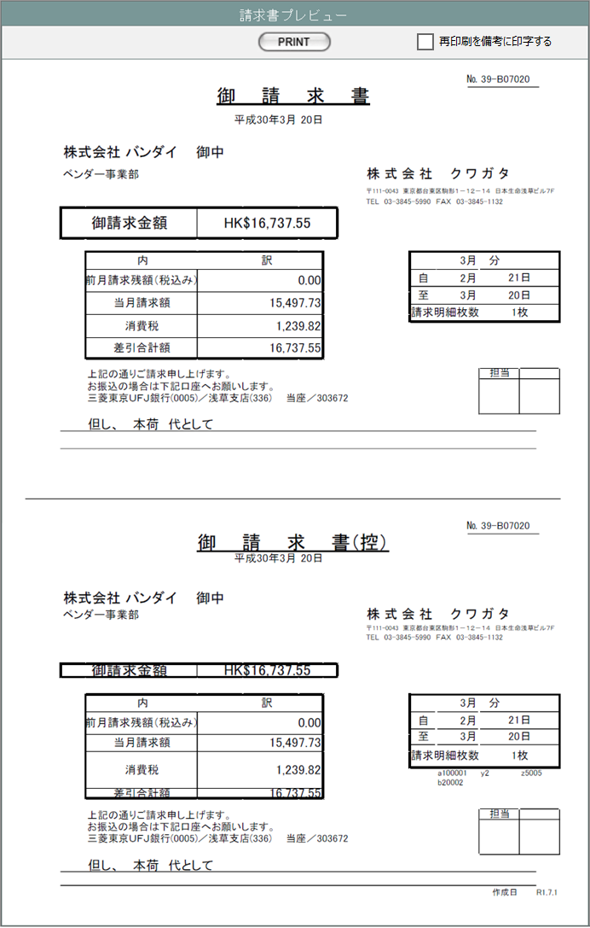
㉑
㉒

①

②

③
④

⑤

⑩
⑪
⑥
⑫
⑦
⑬
㉔
⑧
⑨

⑮
㉓
⑭
⑳

①
②

③
④

⑤
⑩
⑥
⑪
⑦
⑫
⑬
㉔
⑧
⑨
⑰
⑱
⑯
⑮
㉓

⑭
⑳
⑲

項目定義
No. | 名称 |  | 部品 |  | I/O | 必須 | 形式 |  | 桁数 | 下限 | 上限 | 初期値
1 | 請求書番号 |  | ラベル |  | O | - |  |  |  |  |  | 請求書マスタ.請求書コード
2 | 請求日 |  | ラベル |  | O | - |  |  |  |  |  | 請求書マスタ.請求日
3 | 顧客社名 |  | ラベル |  | O | - |  |  |  |  |  | 請求書マスタ.顧客社名
4 | 顧客名 |  | ラベル |  | O | - |  |  |  |  |  | 請求書マスタ.顧客名
5 | 御請求金額 |  | ラベル |  | O | - |  |  |  |  |  | 請求書マスタ.通貨単位と差引合計額を連結した文字列
6 | 前月請求残額 |  | ラベル |  | O | - |  |  |  |  |  | 請求書マスタ.前月請求残額
7 | 当月請求額 |  | ラベル |  | O | - |  |  |  |  |  | 請求書マスタ.御請求金額
8 | 消費税1 |  | ラベル |  | O | - |  |  |  |  |  | 請求書マスタ.消費税額
9 | 差引合計額 |  | ラベル |  | O | - |  |  |  |  |  | 前月請求残額+御請求金額+消費税
10 | 請求月 |  | ラベル |  | O | - |  |  |  |  |  | 請求書マスタ.請求日の月
11 | 自 |  | ラベル |  | O | - |  |  |  |  |  | 請求書マスタ.請求期間（FROM)
12 | 至 |  | ラベル |  | O | - |  |  |  |  |  | 請求書マスタ.請求期間（TO)
13 | 請求明細枚数 |  | ラベル |  | O | - |  |  |  |  |  | 請求書マスタ.請求明細全枚数
14 | 備考 |  | ラベル |  | O | - |  |  |  |  |  | 請求書マスタ.備考
15 | 担当 |  | ラベル |  | O | - |  |  |  |  |  | 請求書マスタ.担当者名
16 | 納品伝票番号1 |  | ラベル |  | O | - |  |  |  |  |  | 請求書明細.納品書番号、納品書リビジョン番号に紐づく納品伝票マスタ.納品伝票コード（1～7件目）
17 | 納品伝票番号2 |  | ラベル |  | O | - |  |  |  |  |  | 請求書明細.納品書番号、納品書リビジョン番号に紐づく納品伝票マスタ.納品伝票コード（8～11件目）
18 | 納品伝票番号3 |  | ラベル |  | O | - |  |  |  |  |  | 請求書明細.納品書番号、納品書リビジョン番号に紐づく納品伝票マスタ.納品伝票コード（12～15件目）
19 | 作成日 |  | ラベル |  | O | - |  |  |  |  |  | 請求書マスタ.作成日
20 | 再印刷 |  | ラベル |  | O | - |  |  |  |  |  | 「再印刷」固定
21 | PRINT |  | ボタン |  | I | - |  |  |  |  |  | 「PRINT」固定
22 | 再印刷を備考に印字する |  | チェックボックス |  | I | - |  |  |  |  |  | FALSE
23 | 但し |  | ラベル |  | O | - |  |  |  |  |  | m_invoice.description
24 | 消費税率1 |  | ラベル |  | O | - |  |  |  |  |  | 請求書マスタ.消費税率1

動作定義
No. | 項目 |  |  | 動作 |  |  |  | 処理
2 | PRINT |  |  | クリック |  |  |  | 対応している帳票のエクセルテンプレートを開き、 表示しているデータをテンプレートにセットする。 エクセルの印刷処理を実行する。 「再印刷を備考に印字する」がtrueの場合は、⑳をセットする。 （COPYボタンから表示された場合は、COPYイメージを最前面に重ねる） 表示している納品書マスタの印刷回数を1インクリメントする。

帳票・DB項目対比表(4)
・請求書

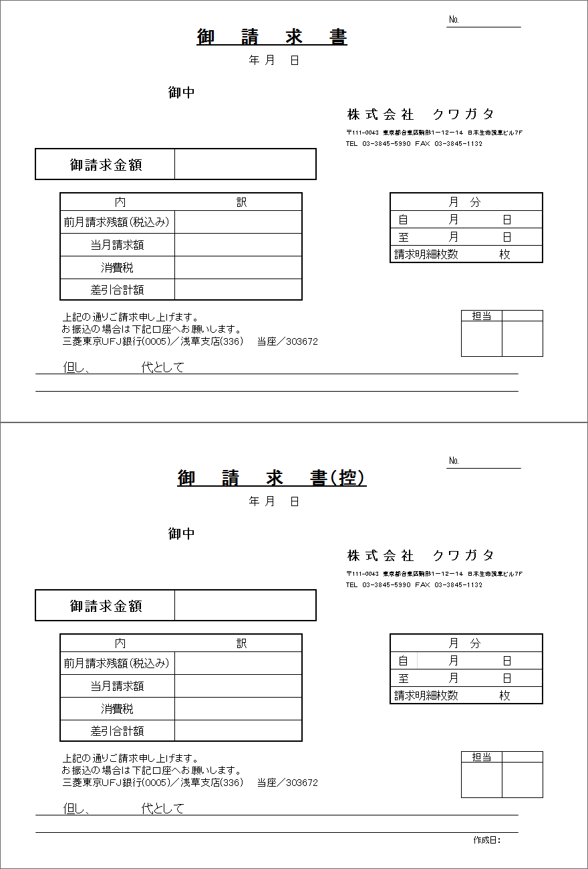
1

2

3
4

5
6

11
7
12
13
8
14
9
15
10

16
17

18

 | 1 | 請求書No. |  | m_invoice.strinvoicecode
 | 2 | 請求日 |  | m_invoice.dtminvoicedate ※1
 | 3 | 顧客社名 |  | m_invoice.strcustomercompanyname
 | 4 | 顧客名 |  | m_invoice.strcustomername
 | 5 | 通貨単位 |  | m_invoice.strmonetaryunitsign
 | 6 | 請求金額 |  | m_invoice.curtotalamount
 | 7 | 前月請求残額 |  | t_invoicedetail.curlastmonthbalance
 | 8 | 当月請求額 |  | t_invoicedetail.curthismonthamount
 | 9 | 消費税 |  | t_invoicedetail.curtaxprice
 | 10 | 差引合計額 |  | t_invoicedetail.cursusbstractamount
 | 11 | 請求月 |  | m_invoice.lnginvoicemonth
 | 12 | 請求期間開始日 |  | t_invoicedetail.dtminvoicestartdate ※2
 | 13 | 請求期間終了日 |  | t_invoicedetail.dtminvoiceenddate ※2
 | 14 | 請求明細枚数 |  | t_invoicedetail.lnginvoicedetailno ※3
 | 15 | 請求明細全枚数 |  | m_invoice.lngallinvoicecount ※3
 | 16 | 出荷区分 |  | t_invoicedetail.strsalesclassname
 | 17 | 備考 |  | t_invoicedetail.strnote
 | 18 | 作成日 |  | m_invoice.dtminsertdate ※4
 |  | ※1 | 和暦に変換してから「年」「月」「日」に分割し、それぞれの欄に印刷する
 |  | ※2 | 「月」「日」に分割し、それぞれの欄に印刷する
 |  | ※3 | 全枚数が1枚の場合は「1」のみ、2枚以上の場合は「明細枚数 / 全枚数」形式で印刷する
 |  | ※4 | 和暦に変換して「(年号省略形).yy.mm.dd」形式で印刷する

